会计基础知识与FAQ
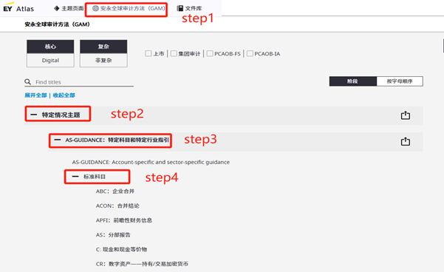
一、 | 相关的会计基础知识
 | 以下管理费用和销售费用的科目描述及主要账务处理相关内容摘自财政部2006年发布的应用指南《附录-会计科目和主要账务处理》及2024年财政部发布的《企业会计准则应用指南汇编（2024）》。新准则生效后，财政部未系统修订《附录-会计科目和主要账务处理》，因此部分会计科目的账务处理说明未更新至新准则，使用时请注意。

 | 销售费用：
 | 一、本科目核算企业销售商品和材料、提供劳务的过程中发生的各种费用，包括保险费、包装费、展览费和广告费、商品维修费、预计产品质量保证损失、运输费、装卸费等以及为销售本企业商品而专设的销售机构(含销售网点、售后服务网点等)的职工薪酬、业务费、折旧费等经营费用。
 | 企业发生的与专设销售机构相关的固定资产修理费用等后续支出，也在本科目核算。
 | 企业（金融）应将本科目改为“6601业务及管理费”科目，核算企业（金融）在业务经营和管理过程中所发生的各项费用，包括折旧费、业务宣传费、业务招待费、电子设备运转费、钞币运送费、安全防范费、邮电费、劳动保护费、外事费、印刷费、低值易耗品摊销、职工工资及福利费、差旅费、水电费、职工教育经费、工会经费、会议费、诉讼费、公证费、咨询费、无形资产摊销、长期待摊费用摊销、取暖降温费、聘请中介机构费、技术转让费、绿化费、董事会费、财产保险费、劳动保险费、待业保险费、住房公积金、物业管理费、研究费用、提取保险保障基金等。
 | 企业（金融）不应设置“管理费用”科目。

 | 二、本科目可按费用项目进行明细核算。

 | 三、销售费用的主要账务处理。
 | （一）企业在销售商品过程中发生的包装费、保险费、展览费和广告费、运输费、装卸费等费用，借记本科目，贷记“库存现金”、“银行存款”等科目。
 | （二）发生的为销售本企业商品而专设的销售机构的职工薪酬、业务费等经营费用，借记本科目，贷记“应付职工薪酬”、“银行存款”、“累计折旧”等科目。

 | 四、期末，应将本科目余额转入“本年利润”科目，结转后本科目无余额。

 | 管理费用：
 | 一、本科目核算企业为组织和管理企业生产经营所发生的管理费用，包括企业在筹建期间内发生的开办费、董事会和行政管理部门在企业的经营管理中发生的或者应由企业统一负担的公司经费(包括行政管理部门职工工资及福利费、物料消耗、低值易耗品摊销、办公费和差旅费等)、工会经费、董事会费(包括董事会成员津贴、会议费和差旅费等)、聘请中介机构费、咨询费(含顾问费)、诉讼费、业务招待费、房产税、车船使用税、土地使用税、印花税、技术转让费、矿产资源补偿费、研究费用、排污费等。
 | 企业（商品流通）管理费用不多的，可不设置本科目，本科目的核算内容可并入“销售费用”科目核算。
 | 企业生产车间（部门）和行政管理部门等发生的固定资产修理费用等后续支出，也在本科目核算。

 | 二、本科目可按费用项目进行明细核算。

 | 三、管理费用的主要账务处理。
 | （一）企业在筹建期间内发生的开办费，包括人员工资、办公费、培训费、差旅费、印刷费、注册登记费以及不计入固定资产成本的借款费用等在实际发生时，借记本科目（开办费），贷记“银行存款”等科目。
 | （二）行政管理部门人员的职工薪酬，借记本科目，贷记“应付职工薪酬”科目。
 | （三）行政管理部门计提的固定资产折旧，借记本科目，贷记“累计折旧”科目。
 | 发生的办公费、水电费、业务招待费、聘请中介机构费、咨询费、诉讼费、技术转让费、研究费用，借记本科目，贷记“银行存款”、“研发支出”等科目。
 | 按规定计算确定的应交矿产资源补偿费、房产税、车船使用税、土地使用税、印花税，借记本科目，贷记“应交税费”科目。

 | 四、期末，应将本科目的余额转入“本年利润”科目，结转后本科目无余额。

二、 | 相关网站
 |  |  |  | 会计知识库与审计知识库的link点进去应为以下界面，会计知识库包含【费用相关的企业会计准则及应用指南汇编】、【进阶知识-相关问题解答-财政部、证监会及交易所、EY内部】、【国际会计准则及企业会计准则的对比】，审计知识库包含【EY 培训视频】
 | EY 网站 | 链接 | 可查询内容 | 1）费用相关的企业会计准则及应用指南汇编如下所示 |  | 2）进阶知识-相关问题解答-财政部、证监会及交易所、EY内部 | 3）国际会计准则及企业会计准则的对比如下所示 | 审计知识库中的培训视频界面如下所示
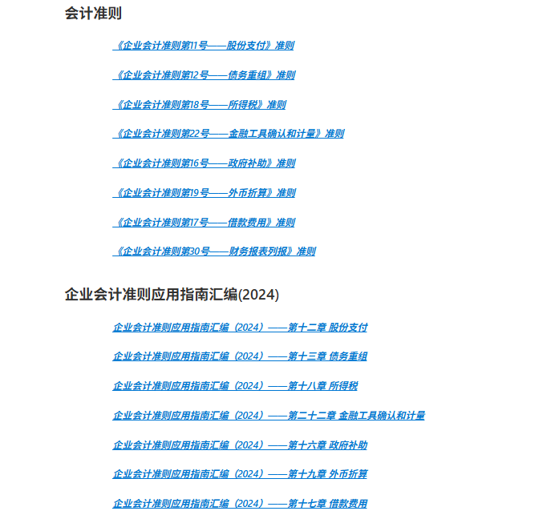

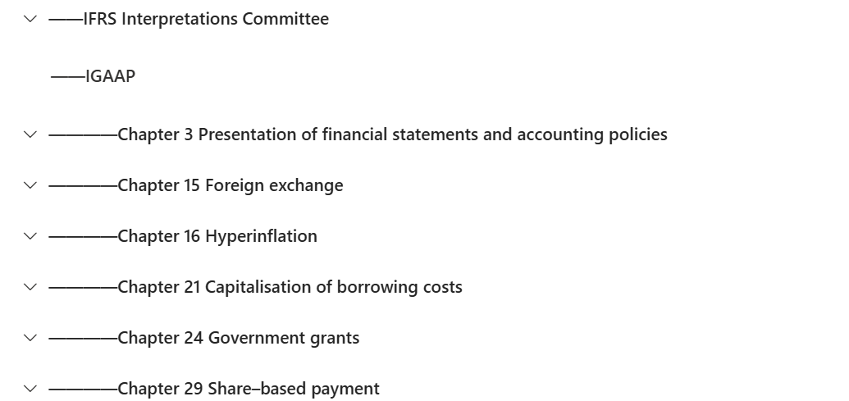
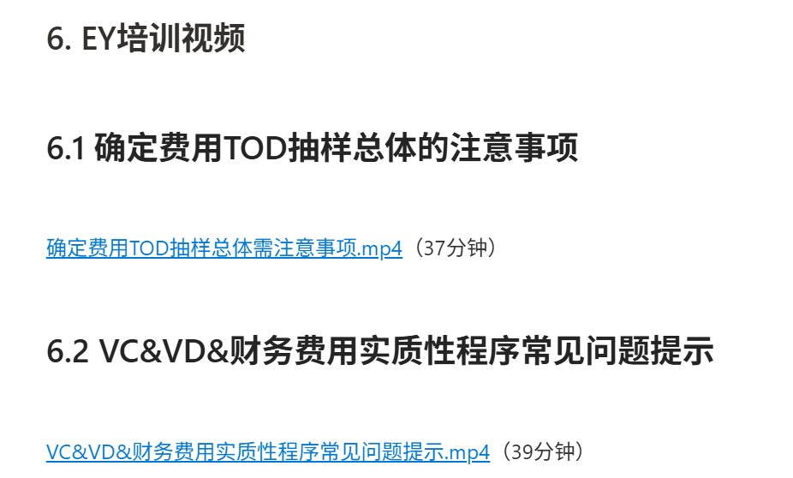
 | GAM | VC：销售和分销成本 | 销售费用主要PSP/OSP
 | GAM | VD：管理和其他营业费用 | 管理费用主要PSP/OSP
 | GC knowledge center | 会计知识库 | 重点资源： 1）费用相关的企业会计准则及应用指南汇编； 2）实务问题-By topic解析； 3）国际会计准则及企业会计准则的对比；
 |  |  | 1）费用相关的企业会计准则及应用指南汇编；
 |  |  | 2）进阶知识-相关问题解答-财政部、证监会及交易所、EY内部
 |  |  | 3）国际会计准则及企业会计准则的对比
 |  | 审计知识库 | 重点讲解视频： 确定费用TOD抽样总体需注意事项； VC&VD&财务费用实质性程序常见问题提示。
 |  |  | 讲解视频 |  | 抽样策略： ●主要审计问题为多计： 因为完整性认定的应对程序主要是search for，而TOD程序主要是应对发生和计量认定。 （该选项对样本量计算结果无影响。） ●问题4：从其他审计程序中获得的保证水平： 费用的抽样属于在为损益表(PL)科目确定代表性样本规模 1、质胜之道2024/12/18发布的《年终审计提醒》： 情景一：项目组评价并确定+S53+P53:Q109+O53:Q109

三、 | 相关Q&A

 | FAQ | 链接 | 备注
 | Firm 审计方法论FAQ | Firm 审计方法论FAQ Link | 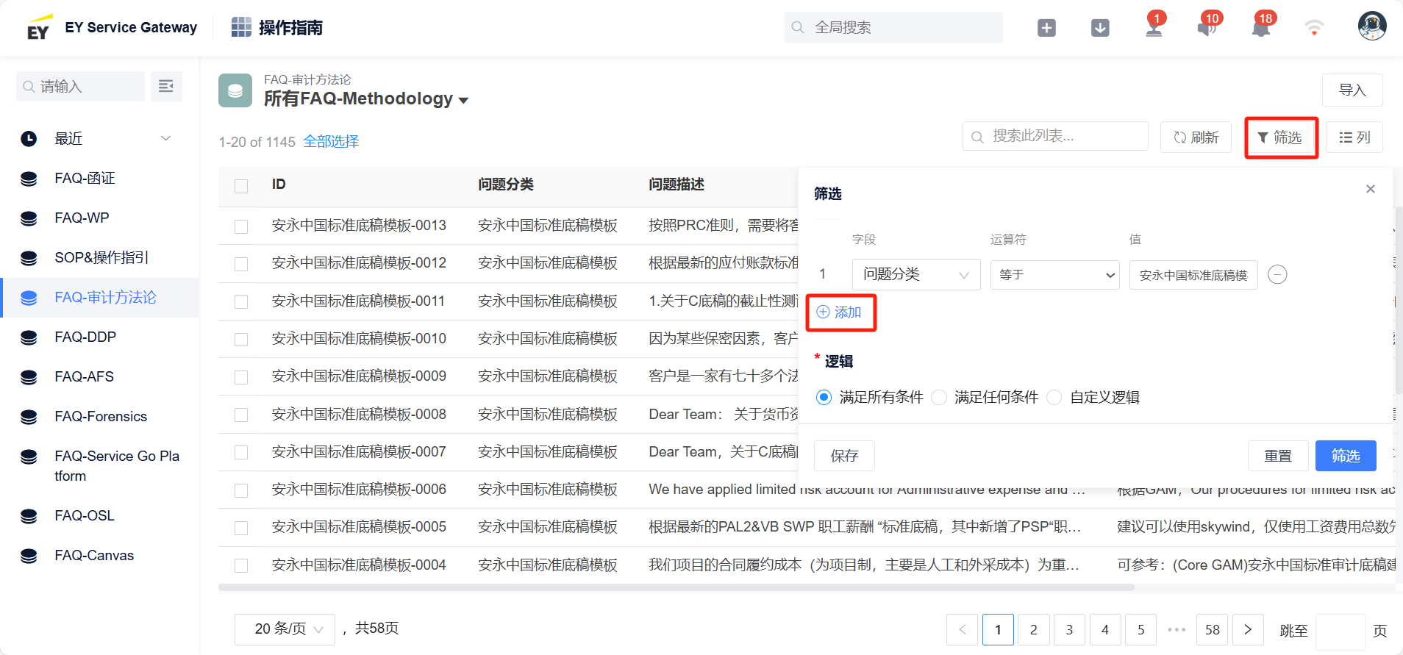 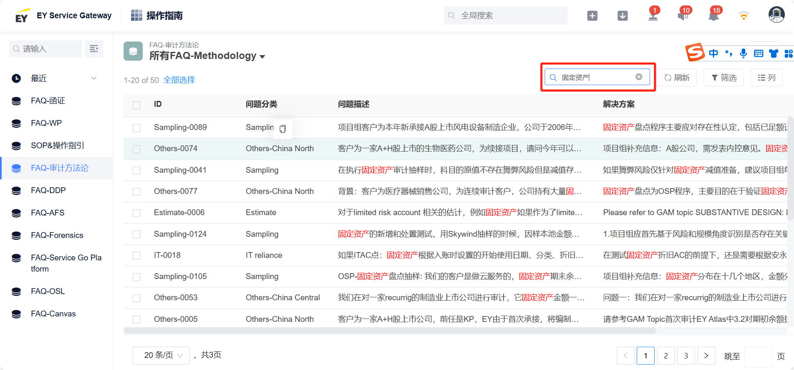 FAQ link需要点击两遍，第一次是登陆，第二次会跳转至FAQ，正确显示页面如下 操作方法： 1、如想搜索底稿相关问题，点击筛选，然后点击添加，在"字段"里选中问题分类，在"值"中输入"安永中国标准底稿模板"即可看到FAQ 2、如想搜索某一类问题，则在搜索栏输入关键字即可查阅相关答疑，如想查找关于"cutoff"相关问题，具体操作页面详见如下

 | 来源5 | GAM中各section程序执行指引
 | 链接 | EY Atlas

Uexp.00 Lead
 | 标准工作底稿: VC&VD SWP 销售费用&管理费用
 | 客户名称 | XYZ公司 | 此工作底稿需要与以下 Canvas PSP guided workflow forms一起使用： • VC&VD.00 销售费用&管理费用引导表 • VC&VD.01 销售费用&管理费用实质性程序 • 账户结论
 | 期末 | 2025-12-31 |  |  |  |  |  |  | 基础操作指引-【01】 | 进阶实操提示-【01】 | 易错点-【01】
[NOTE – 归档前删除]
高亮标记的单元格需要审计项目组输入内容。团队完成底稿后请移除高亮标记和红色说明文字。
 | 分析日期 | 2026-02-01 |  |  |  |  |  |  | 填列基本信息： 1、期末：填列资产负债表日，若为一般年度法定审计项目，填写202X-12-31；若为IPO审计服务等对某个特定会计期间进行审计，应填写期末时间。 2、分析日期：指底稿编制时间，据实填写。 3、可容忍误差（TE）、名义金额（SAD）:以Canvas中相关底稿为准进行填列，具体位置请与项目组FIC/EIC沟通确认。填列执行程序所使用的PM/TE/SAD，若审定后的PM/TE/SAD与执行程序所使用的数据有变化，需要添加专门的note说明是否需要补充审计程序，但无需更改此处的数据。 4、公认会计准则：为被审计单位选定的会计准则（如“企业会计准则”），请根据公司适用的准则和报告出具的目的确定。 5、货币/单位：填列记账本位币。企业通常应选择人民币作为记账本位币，业务收支以人民币以外的货币为主的企业，可以按规定选定其中一种货币作为记账本位币。 | 填列基本信息： 若项目组在执行程序的过程中更新了执行程序所使用的PM/TE/SAD数据，则此处需要同步更新。注意定期\每次交付前与项目组书面确认执行程序所使用的PM/TE/SAD的变化情况。 | 填列基本信息： 1、执行程序所使用的TE/SAD取数错误或未更新 2、客户名称、期末、货币/单位等基础信息未更新。
 | 可容忍误差(TE) | 787,500
 | 名义金额(SAD) | 52,500
 | 适用会计准则 | 企业会计准则
 | 记账本位币 | CNY
 | VC&VD.00 LEAD
62442a70-4601-4582-abe9-90996a0f33f2
 | 返回汇总页

 | 安永标记
 | TB | 已与科目余额表核对无误
 | PY | 与上年最终审定数核对一致
 | A3 | 与未审数、审定数核对一致
 | A5 | 与审计调整核对一致
 | FS | 与FS.0x与财务报表核对无误
 | w | 低于SAD的金额——放弃进一步调查
 | Rx | 重新计算，无异常
 | X | 满足属性
 | m | 余额/活动不符合测试范围–无需进一步调查
 | SL | 已与明细账核对无误
 |  |  |  |  |  |  |  |  | 基础操作指引-【02】 | 进阶实操提示-【02】 | 易错点-【02】
 | 表1 |  |  |  |  |  |  |  | 填列表1： 链接至VC.00 销售费用BKD/VD.00 管理费用BKD | 无 | 填列表1： 链接错误或者未更新
 | 科目名称 | 索引号 | 本期账面数 | 本期账表调整数 | 本期未审数 | 本期审计调整数 | 本期审定数 | 上期审定数
 | 销售费用 | VC.00 销售费用BKD | 5,809,450.11 | - | 5,809,450.11 | - | 5,809,450.11 | 4,568,425.61
 | 管理费用 | VD.00 管理费用BKD | 7,841,994.12 | - | 7,841,994.12 | - | 7,841,994.12 | 6,586,443.76

VC.00 销售费用BKD
 | 标准底稿: VC SWP 销售费用 |  |  |  |  |  |  |  |  |  |  |  |  |  |  |  | 基础操作指引-【01】 | 进阶实操提示-【01】 | 易错点-【01】
 | VC.00 编制汇总表并比较余额 |  |  |  |  |  |  |  |  |  |  |  |  |  |  |  | 综合风险评估（CRA）与测试阈值（TT）： 1、根据Canvas中各科目认定的CRA设置情况填写CRA级别，并与FIC/EIC沟通确认 2、根据Canvas中CRA底稿中测试阈值系数的设定情况，检查底稿中自动计算的测试阈值，如与设定不符，按照设定进行修改。 | 综合风险评估（CRA）与测试阈值（TT）： 1、GAM中规定了资产/收入账户和负债/费用账户，在不同综合风险评估等级下的测试阈值系数区间（占TE的比例）（见右图），底稿中的TT系数默认按照GAM建议区间的上限设定，如审计项目运用职业判断确定的测试阈值并非按区间上限计算，则应当手动修改D列测试阈值的系数公式。 2、对于负债和费用账户，当我们为关键项设置定量测试阈值： ①一般情况下，我们并不根据负债或费用账户的定量测试阈值来识别关键项，因为我们主要关注其完整性而非存在性的认定。因此，我们选择测试项的标准可能取决于其他因素（例如，我们可能根据整个审计期间的采购活动金额，选择一组供应商样本来寄发函证）。 ②如果我们出于分类或估值测试目的而根据测试阈值识别负债或费用账户的关键项，我们可使用与资产账户相同的测试阈值。（对于资产和收益账户，当我们为关键项设置定量测试阈值：一般情况下，我们将可容忍误差作为起点，因为某个账户余额或交易类别中超过可容忍误差的个别项可能具有重要性随着相关认定的综合风险评估水平增加，我们会考虑降低关键项的测试阈值，以反映当评估的重大错报风险水平增加时所需的额外审计证据。当我们确定基于定量阈值识别关键项的做法适当时，我们可能考虑使用 实质性——设计 2.2.2 中的综合风险评估的示例阈值。）（右图） ③但如果我们设计的完整性测试采用对等总体（例如：中期或资产负债表日后的现金支出），我们会降低测试阈值以便将小的错报汇总。 ④我们对未入账负债的测试可能包括根据某个测试阈值，检查在资产负债表日后过账的费用或出具的支票，以确定相关负债是否在适当期间入账（即，用于发现这种低估的总体涉及的交易符合从被测试账户中遗漏的标准）。 （GAM 实质性 TOD：实质性详细测试 2.2.2 识别金额较大的负债和费用账户关键项） ●(名词解释)审计风险模型： 审计风险是固有风险评估、控制风险评估和检查风险的函数。在我们识别重大错报风险后，我们对其进行评估。我们对重大错报风险的评估包括评估固有风险和控制风险，这两者共同构成我们的综合风险评估。 ●(名词解释)CRA和TT： 根据固有风险和控制风险的不同，综合风险评估的等级有四种：最低Minimal、低Low、中等Moderate、高High，分别对应较低风险信赖控制、较高风险信赖控制、较低风险不信赖控制、较高风险不信赖控制。 我们的综合风险评估越高（即，从我们对固有风险和控制风险的评估中得出），我们需要从检查程序中获得的保证水平就越高，从而导致需要执行“更多”的实质性程序，将审计风险保持在5％（“更多”包括程序的性质、时间和范围）。 | 综合风险评估（CRA）与测试阈值（TT）： 1、CRA选择错误或未更新 2、测试阈值系数不在GAM建议的区间内，且没有合理的解释

 | 返回汇总页

 |  |  | Threshold(s)
 | 认定 | CRA | 各项认定1 | 所有相关认定 2
 | 完整性 (C) | Minimal | 393,750 | 393,750
 | 发生 (O) | Minimal | 787,500
 | 计量（M） | Minimal | 787,500
 | 列报和披露 (P&D) | Minimal | 787,500
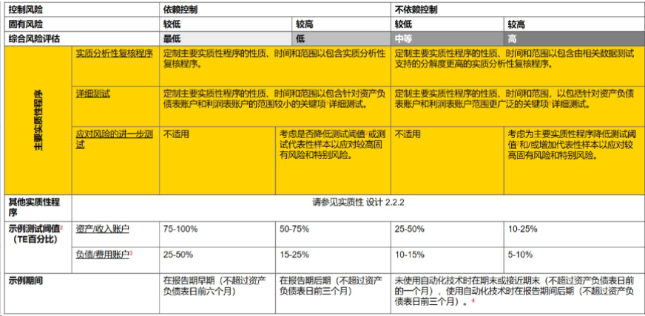
 | 1 各项认定的测试阈值，是根据EY GAM SUBSTANTIVE DESIGN 2.2.1
 | 中的示例测试阈值（用占TE的百分比表示）在相应风险等级（CRA）区间的上限计算得出的。
 | 除负德/费用类别账户的完整性认定应当使用负债/费用账户表之外，其他类别账户和认定均可使用资产/收入账户表。
 | 2 所有相关认定的测试阈值，是所有有效认定对应之测试阈值的最小值。我们在 Lead中使用该测试阈值：（a）作为选取总账账户进行测试的起点；（b）作为（需要进一步调查的）金额波动范围的起点。

 | 在下文中描述我们当期对账户波动的预期，以及这些预期的理由。 |  |  |  |  |  |  |  |  |  |  |  |  |  |  |  | 基础操作指引-【02】 | 进阶实操提示-【02】 | 易错点-【02】
 | 1.本年XYZ公司销售部门员工人数较上年略有增加，根据公司薪酬预算，人均薪酬预计和上年持平，预期员工工资较上年有所上升。 2.本年XYZ公司扩大了市场推广业务的覆盖城市，因此预计服务费将较上年增加。 |  |  |  |  |  |  |  |  |  |  |  |  |  |  |  | 设定预期： 对于可以预期的费用项目，在此处记录预期的结果和理由，无法预期的无需记录。 比如： 1、职工薪酬：主要从销售部门员工人数变动、工资变动情况进行预期分析； 2、市场服务费：根据合同约定和实际执行情况，对服务费进行预期分析。 | 设定预期： 若审定结果的波动与预期的波动不一致，需分析原因，如预期波动不合理，需更新预期波动，如表明存在潜在错报，需进一步调查落实。 | 设定预期： 1、未记录波动预期。 2、仅记录预期结果，未记录依据和理由。 3、记录的波动预期与实际情况差异较大。

 | 波动范围
 | 波动幅度 | 393,750
 | 波动幅度（%）： | 10%

 |  |  |  | |--------- TB ---------| |  |  |  |  |  | |------- PY -------|
 | 表1 |  |  | 货币/单位:
 |  |  |  | 2025-12-31 |  |  |  |  |  | 2024-12-31 | 本期和上期发生额 |  | For X-ref | Notes | 进一步调查基于波动幅度？ | 进一步调查基于定性考虑？ | 基础操作指引-【03】 | 进阶实操提示-【03】 | 易错点-【03】
 | 账套名称/账套编码 | 总账科目编码 | 科目名称 | 本期账面数 | 账表调整数 | 本期未审数 | 结构比 | 审计调整数 | 本期审定数 | 上期审定数 | 变动金额 | 变动% |  |  |  |  | 表1填写： 1、BKD具体步骤如下： ①将本期费用辅助明细按金额大小排序，然后按照费用性质匹配(可用Vlookup函数)上期审定明细数； ②账表调整数和审计调整数取自调整汇总表，调整汇总表需列明每个调整的调整分录、其来源及原因，避免贴死数； ③搭建与A3的link，并将本期和上期金额与A3核对一致。 2、选出需进行变动分析明细： ①将本期与上期审定数比较，对L列变动绝对值金额大于波动阈值，且M列变动率绝对值大于波动范围（%）的明细项在P列标记为是(已设置公式)；P列选“是”；Q列需基于定性考虑选择“是”或者“否”； ②对于P或Q列选“是”的费用项目，需在O列填写note索引并在下方Notes处进行分析； ③N列X-ref的是在其他section执行了程序的费用明细，一般包括： 工资及奖金、职工福利费、职工教育经费等职工薪酬项目：Tie to 应付职工薪酬计提金额中与该账户相关的部分 折旧费：Tie to 固定资产/使用权资产累计折旧计提金额中与该账户相关的部分 摊销费：Tie to 无形资产累计摊销计提金额中与该账户相关的部分 长期待摊费用摊销：Tie to 长期待摊费用累计摊销计提金额中与该账户相关的部分 租赁费：Tie to 使用权资产租赁负债底稿中直接计入当期损益的租赁费底稿（短期租赁/低价值租赁/变动租金）中与该账户相关的部分 关联方交易：Tie to 应付关联方或关联方函证交易金额 对于上述类型明细进行x-ref时，需索引至具体的底稿sheet，如<P2_101薪酬分析>，而不是PAL2&VB_SWP_职工薪酬，应在被索引的底稿的具体sheet中的某个单元格中找到被索引的数据。 | 表1填写： 1、BKD明细项如出现负数，应核实清楚负数产生的原因，如系入账和冲销明细项错配所致，影响披露的，应调整BKD中的明细项；如系冲销以前年度多确认的费用，与FIC/EIC沟通，判断是否需追溯调整以前年度损益。 2、保持职业怀疑,当发现某费用科目中的某项费用存在错报时，对其他费用科目类似性质的费用亦考虑是否存在类似错报。 如销售费用的水电费存在跨期情况,那管理费用/制造费用的水电费是否也存在跨期。 3、关注性质特殊或异常项的费用明细： 1)销售费用明细中如遇到销售佣金、运输费、推广费、预计产品质量保证金损失、包装物等易错项目时，要保持职业怀疑，需先判断被审计单位的会计处理是否正确，并及时与FIC/EIC沟通。 (1)销售佣金： 会计准则中关于"增量成本（如销售佣金）"指引：a.准则规定：增量成本，是指企业不取得合同就不会发生的成本（如销售佣金等）。企业为取得合同发生的增量成本预期能够收回的，应当作为合同取得成本确认为一项资产；但是，该资产摊销期限不超过一年的，可以在发生时计入当期损益。b.应关注，若销售佣金为增量成本，应当采用与该资产相关的商品收入确认相同的基础进行摊销，计入当期损益。 (2)运输费用或推广费： 当发现销售费用中核算了运输费或推广费，需要按照新收入准则（企业会计准则第14号——收入）对运输费/推广费计入销售费用还是作为履约成本进行判断，检查其计入销售费用是否合理。 以“运输费用”为例，需要获取运输合同：(1)检查该运输费是否与履行客户合同有关：对于与履行客户合同无关的运输费用，若运输费用属于使存货达到目前场所和状态的必要支出，形成了预期会给企业带来经济利益的资源时，运输费用应当计入存货成本，否则应计入当期损益；(2)对于与履行合同相关的运输活动，发生在商品的控制转移之前的，不构成单项履约义务，相关支出应作为商品销售成本披露；发生在商品的控制转移之后的，构成单项履约义务，企业应当在确认运输服务收入的同时，将相关支出作为运输服务成本披露。 (3)预计产品质量保证金损失："服务类质保”根据收入准则，应作为“单项履约义务”分摊交易价格，同时通过“合同履约成本”归集至营业成本；“保证类质保”，根据《企业会计准则解释第18号》，应借记“主营业务成本”、“其他业务成本”等科目；本解释自印发之日（2024年12月6日）起实施，在施行日需要将原计入销售费用的质保金发生额转入当年的营业成本，从施行日至2024年12月31日应直接计入营业成本（即2024年全年发生额应记入营业成本）；其次，需要追溯调整至比较报表最早期初，那么2023年计入销售费用的质保金也应调整至2023年营业成本。故发现销售费用存在质保费用时，需立即与EIC/FIC沟通。 (4)包装物一般计入主营业务成本，而不是销售费用。因为这类包装物已经构成了产品实体的组成部分，如用于盛装液体、气体产品的瓶、罐等。如果销售费用遇到包装物，需要判断被审计单位的会计处理是否正确。 2)在费用中遇到特许权使用费、技术服务费、关联方管理费、物料消耗费等性质特殊的异常费用项，无论金额是否重大，均应从定性角度了解费用的性质，分析是否存在潜在错报风险。 3)明细项如出现“其他”项金额较大（如大于TT）或性质特殊（例如存在性质特殊的负数冲销），需进一步拆分明细项，识别其中是否包含了异常项，其他项的金额占比一般不超过总金额的10%。 4)在费用中碰到“租赁费”时，相关检查程序可在<LRE_承租人>底稿中执行并在费用底稿中建立交叉索引。 5)医药医疗行业、游戏行业、传媒行业和小家电行业等的销售费用是监管检查重点，保持高度职业怀疑，对上述行业销售费用中的广告费、销售佣金、推广费等项目予以特别关注，如发现存在舞弊风险，立即与EIC/FIC沟通。 | 表1填写： 1、本期金额未按金额大小排序 2、账表调整或审计调整明细的数字是死数，没有来源 3、若需插行时，相关列公式未拉全，导致遗漏重要变动信息； 4、A3不刷新link或用死数，未与A3核对一致； 5、需要分析的项目没有添加note进行分析 6、需要X-ref到其他底稿的项目漏X-ref或没有ref到具体的底稿表中
 | XYZ公司 | 6601.01 | 职工薪酬\工资及奖金 | 2,050,964 |  | 2,050,964 | 35.3% |  | 2,050,964 | 1,673,164 | 377,800 | 22.6% | P2_101薪酬分析 | NB1 | 否 | 否
 | XYZ公司 | 6601.19 | 服务费 | 1,132,075 |  | 1,132,075 | 19.5% |  | 1,132,075 | 84,845 | 1,047,230 | 1234.3% | 表2 | NB2 | 是 | 是
 | XYZ公司 | 6601.02 | 职工薪酬\劳动保险费 | 580,468 |  | 580,468 | 10.0% |  | 580,468 | 146,795 | 433,673 | 295.4% | P2_101薪酬分析 | NB1 | 是 | 否
 | XYZ公司 | 6601.17 | 差旅费 | 486,067 |  | 486,067 | 8.4% |  | 486,067 | 689,449 | (203,382) | -29.5% |  |  | 否 | 否
 | XYZ公司 | 6601.18 | 车辆使用费 | 380,718 |  | 380,718 | 6.6% |  | 380,718 | 306,764 | 73,954 | 24.1% |  |  | 否 | 否
 | XYZ公司 | 6601.07.01 | 固定资产折旧 | 282,392 |  | 282,392 | 4.9% |  | 282,392 | 295,887 | (13,495) | -4.6% | K.03.1 折旧测试 |  | 否 | 否
 | XYZ公司 | 6601.08 | 租赁费 | 267,386 |  | 267,386 | 4.6% |  | 267,386 | 279,692 | (12,306) | -4.4% | LR_410短期租赁和低价值租赁 |  | 否 | 否
 | XYZ公司 | 6601.03 | 职工薪酬\住房公积金 | 192,708 |  | 192,708 | 3.3% |  | 192,708 | 519,667 | (326,959) | -62.9% | P2_101薪酬分析 | NB1 | 否 | 否
 | XYZ公司 | 6601.04 | 职工薪酬\福利费 | 163,280 |  | 163,280 | 2.8% |  | 163,280 | 61,258 | 102,022 | 166.5% | P2_101薪酬分析 | NB1 | 否 | 否
 | XYZ公司 | 6601.15 | 广告宣传费 | 115,135 |  | 115,135 | 2.0% |  | 115,135 | 11,099 | 104,036 | 937.3% |  |  | 否 | 否
 | XYZ公司 | 6601.05 | 职工薪酬\工会经费 | 86,815 |  | 86,815 | 1.5% |  | 86,815 | 173,767 | (86,952) | -50.0% | P2_101薪酬分析 | NB1 | 否 | 否
 | XYZ公司 | 6601.99 | 其他 | 31,895 |  | 31,895 | 0.5% |  | 31,895 | 10,045 | 21,850 | 217.5% |  |  | 否 | 否
 | XYZ公司 | 6601.13 | 通信/网络费 | 17,698 |  | 17,698 | 0.3% |  | 17,698 | 8,650 | 9,048 | 104.6% |  |  | 否 | 否
 | XYZ公司 | 6601.09 | 水电气费 | 12,400 |  | 12,400 | 0.2% |  | 12,400 | 436 | 11,964 | 2745.7% |  |  | 否 | 否
 | XYZ公司 | 6601.10 | 办公费 | 8,695 |  | 8,695 | 0.1% |  | 8,695 | 4,980 | 3,715 | 74.6% |  |  | 否 | 否
 | XYZ公司 | 6601.12 | 物耗 | 753 |  | 753 | 0.0% |  | 753 | 301,927 | (301,173) | -99.8% |  |  | 否 | 否

 |  |  | 合计 | 5,809,450 | - | 5,809,450 | 100.0% | - | 5,809,450 | 4,568,426 | 1,241,025 | 27.2%
 |  |  |  | Rx | Rx | Rx | Rx | Rx | Rx | Rx
 |  |  |  |  | A3 | 5,809,450 |  |  | 5,809,450 | 4,568,426
 |  |  |  |  | Diff | - |  |  | - | -

 |  |  |  |  |  |  |  |  |  |  |  |  |  |  |  |  | 基础操作指引-【04】 | 进阶实操提示-【04】 | 易错点-【04】
 | 波动说明 |  |  |  |  |  |  |  |  |  |  |  |  |  |  |  | ARP分析： 1、在Notes中的首段增加本科目的分析起点描述，描述可参考如下Wording，”我们对变动金额大于XX%TE，且变动比例大于XX%的明细项进行分析，同时，我们也对与预期变动不符，或可能存在的其他异常项进行分析。“ 2、通过针对BKD的分析，找出波动大或波动与预期不符以及性质异常、特殊、新增的明细科目，从而找到定性方面重大的项目，目的是识别风险点，以设计和跟进恰当的程序进行应对。 3、对于需要进行波动分析的科目，需描述变动金额以及变动比例，量化详细分析变动原因，说明执行的程序的性质及相关索引。 4、注意对于波动异常需要分析的科目，即使已索引至其他科目执行程序，仍需在U_exp底稿中执行变动分析。 5、对于多个费用项目合并分析的，要在notes分析的上面先列示明细（具体格式可参照示例）。 | ARP分析： 1、常用的ARP分析思路： ①可以从数量和单位支出两方面进行变动分析的项目，如薪酬、服务费等，分析时先分析主要影响因素（如人数），再分析次要影响因素（如平均工资），注意分析要全面，不能只分析一个要素，忽略另一个要素，不能因为某要素影响小而不分析； ②可以从比率角度进行变动分析的项目，如保险费、佣金等，分析时可根据费用金额（如佣金金额）和相关项目金额（如收入金额）计算费用率（如佣金率），然后与相关合同中的比率进行比较、与上期比率进行比较分析； ③可以从主要构成进行变动分析的项目，如差旅费、折旧摊销费等，分析时可先识别导致两期费用波动很大的事项（如差旅费中的某次大额出差支出）或项目（如折旧摊销费中的某类资产的大幅增加导致的折旧增加），然后将识别出来的主要事项进行展开分析。 2、常用的ARP信息获取手段： ①询问：询问被审计单位的财务人员及相关业务人员，请对方分享需要执行分析的科目的变动原因，注意通过分享获取的变动原因不能直接作为ARP的素材，需要通过进一步核实无误后才能写进底稿 ②检查：结合询问的结果，通过抽凭等方式，检查相关的支持性文件，最常见的佐证资料就是合同/协议、相关的政策或计划文件、以及某些关键记账凭证的后附原始单据，另外还有一些相关底稿（如固定资产底稿、收入底稿、薪酬底稿等）中的相关数据也是重要的分析素材。 3、常见的费用项目波动分析举例（注意仅供参考，一定不能照搬）： ①差旅费本期发生额为***元，主要包含**部门员工因公出差的相关费用，本期较上期增加9,661千元，增幅156%，主要系本年天津二厂下半年市场部-BD组国外业务增加，导致相关差旅支出相应增加***元所致，我们对于差旅支出执行了TOD程序，未见异常，测试过程参见<VC&VD.01.2 TOD>。 ②保险费发生额为***元，主要包含公司针对***等标的进行投保而发生的费用，本期较上期减少10,267千元，降幅46%，主要系敦化一厂上年购买华泰财产保险有限公司***项目产品责任险，保费为10,639千元，本期随着***订单的结束，不再购买与之相关的产品责任险，因此导致运输保险费的下降。我们已针对保险费执行了TOD程序，未见异常，测试过程参见<VC&VD.01.2 TOD>。 ③折旧摊销费发生额为***元，主要核算办公楼、办公设备、运输设备及使用权资产的折旧、以及无形资产和长期待摊费用的摊销，本期较上期增加25,056千元，增幅34%，主要系天津一厂本期房屋建筑物类在建工程转入固定资产415,097千元，进而导致计提的折旧费较上期增加所致。我们已针对折旧和摊销费用执行了测试，未见异常，测试过程参见<XXX>。 ④修理费用发生额为***元，主要为对厂区的道路、墙体、厂房和管理设备进行修补的费用，本期较上期减少9,465千元，降幅29%，主要是因为天津二厂和敦化一厂分别减少5,045千元、6,255千元所致，主要系上期公司生产任务较重，厂区运营压力较大，厂房设备等维护改造更新需求增大，相关的修理费用增加较多；而本期总体业务量降低，生产规模放缓，并且维护更新改造工程已基本完成，因此修理费有所减少。我们已针对修理费执行了TOD程序，未见异常，测试过程参见<VC&VD.01.2 TOD>。 | ARP分析： 1、ARP分析的是两期审定数的变动； 2、仅描述变动金额与比例，未详细分析变动的原因； 3、ARP分析只解释了费用性质，未解释变动 ； 4、对于需要分析的明细项，未做变动分析； 5、折旧、摊销、薪酬等费用未做波动分析； 6、诉讼费/罚款/律师费等性质特殊的费用，未做分析以了解其业务背景； 7、仅分析、未说明执行的程序性质及相关索引
 | 我们对变动金额超过50%TE(RMB393,750 ),且变动比例大于10%的明细项进行分析，同时，我们也对与预期变动不符或可能存在的其他异常项进行分析。
 | NB1 :
 | 费用项目 | 本期发生额 | 上期发生额 | 变动金额 | 变动比例
 | 职工薪酬\工资及奖金 | 2,050,964 | 1,673,164 | 377,800 | 23%
 | 职工薪酬\劳动保险费 | 580,468 | 146,795 | 433,673 | 295%
 | 职工薪酬\住房公积金 | 192,708 | 519,667 | -326,959 | -63%
 | 职工薪酬\福利费 | 163,280 | 61,258 | 102,022 | 167%
 | 职工薪酬\工会经费 | 86,815 | 173,767 | -86,952 | -50%
 | 合计 | 3,074,236 | 2,574,652 | 499,584 | 19%
 | 本年职工薪酬发生额3,074千元，主要包含工资、奖金、社会保险费等，较上年增加499千元，涨幅19.40%，主要系本年销售部门员工增加3人，导致薪酬总额上涨，人均薪酬较上年整体变动较小，工资薪酬已在应付职工薪酬***底稿中执行了相关程序，未见异常。
 | NB2 :
 | 本年服务费发生额1,132千元，主要为公司开展市场推广过程中发生的第三方服务商推广服务费用，较上年增加1,047千元，涨幅1,234%，主要是因为2025年XYZ公司扩大了市场推广业务的覆盖城市，由服务提供方AA公司继续为本公司提供市场推广服务，推广服务覆盖城市数量大幅增加所致，平均每个城市的推广服务费较上年基本持平。我们针对该费用执行了实质性分析程序，结果未见异常，具体参见表2。

 |  |  |  |  |  |  |  |  |  |  |  |  |  |  |  |  | 基础操作指引-【05】 | 进阶实操提示-【05】 | 易错点-【05】
表2 | 服务费用（审计团队可按照实际情况对以下表格进行修改或增加其他类单项占比较大费用的测算表，如不使用请删除） |  |  |  |  |  |  |  |  |  |  |  |  |  |  |  | 实质性分析： 1、建立预期值模型，计算预期值 2、将预期值模型中的关键参数核对至相关的支持性文件 3、确认预期值的精确度 4、根据实体类型和CRA水平确认仅执行SAP需要获取的证据水平 5、基于需要获取的证据水平和目前的精确度水平，确定偏差阈值（Varience Theshold，简称VT）的金额（通常为1倍TE） 6、将未审数与预期值进行比较，差异若小于VT，则在合理范围内，若大于VT，则需进一步调查取证，以证明是否合理或需要出具相关调整 | 实质性分析： 1、在执行实质性分析程序时，我们常采用的方式有：合理性测试、趋势分析： 1）合理性测试：如费用确认依据为合同和其他可重新测算的支撑性材料，可以对该项费用进行测试，如广告费、物业管理费、技术服务费、特许权使用费等。 2）趋势分析：通过识别影响费用金额的变量因素，根据变量因素的实际变动比率和变动趋势的建立预期，并将预期金额和账面金额进行比较；如差异超过偏差阈值，进一步查找原因，取得证据证明差异是适当的或经判断需要出具调整。 提醒：执行合理性测试和趋势分析使用的每个测试参数均需检查至支持性文件，不能依赖通过询问程序获取的信息。例如：如测试参数源于合同，需检查至合同；测试参数源于某项财务报表数据，需索引至审计工作底稿，等等。 2、如果合同多而杂，且周期均较短（一年以内），可能通过执行SAP无法获取预期的保证水平，可以考虑直接执行执行TOD测试。 | 实质性分析： 1、未针对预期值获取证据 2、精确度评估过高 3、未根据实体类型和CRA水平恰当评估仅执行SAP需要获得的证据水平 4、未准确设定目前的证据水平和精确度下的偏差阈值 5、偏差超过偏差阈值，没有执行进一步调查以证明是否合理

 | EY Works
 | 合同index | 服务期限 | 服务类型 | 服务期限（月） | 归属于本期间 | 单个城市的服务费金额 | 覆盖城市数量 | 服务总金额（不含税） | 归属于本期费用金额 | 账面金额 | 差异 | 支持性文件检查记录
 | VC.00_1 | 2025年 | 市场推广服务 | 12.00 | 12.00 | 75,000 | 15 | 1,125,000.00 | 1,125,000.00 | 1,132,075.46 | (7,075.46) | 合同****、经审批的城市推广计划
 |  |  |  |  |  |  |  |  |  |  | w
 | 我们针对服务费执行实质性分析程序如下：
 | 按照264GL的要求，我们对市场推广服务费用的预期值进行估算，并将服务费金额、服务期间与合同条款进行核对，将城市覆盖数量与经审批的城市推广计划进行核对，我们认为已获取了中等精确度的预期值。
 | 我们计划针对服务费仅执行实质性分析程序来获取充分适当的证据，因该公司为复杂实体，CRA为minimal，所以需要通过SAP获取至少中等的证据水平才可获得充分适当的证据，在目前的精确度水平下，应将偏差阈值设定为1倍TE。
 | 我们将账面金额与预期值进行比较，差异金额小于TE，在合理范围内，因此我们通过SAP获得了充分适当的证据水平。

 | 调整汇总表（如不适用请删除） |  |  |  |  |  |  |  |  |  |  |  |  |  |  |  | 基础操作指引-【06】 | 进阶实操提示-【06】 | 易错点-【06】
 | 调整类型 |  |  |  |  |  |  |  |  |  |  |  |  |  |  |  | 调整汇总表： 要写明调整类型、调整原因、调整分录、调整来源，对于其他科目出具的调整分录，需Refer to出具调整的具体底稿表。 | 调整汇总表： 1、调整分录编号一般包括AA#、RA#、CLA#、OA#四类，填写调整汇总表时需按照以下标准对调整分录进行分类： AA#：调整涉及资产负债表和利润表的审计调整 RA#：重分类审计调整 CLA#：客户账表调整 OA#：以前年度调整 在出具报表前，若管理层确认并将相应的AA调整、RA调整和OA调整过入了其管理层报表中，具体底稿上的调整编号须和最终定稿的A3A5底稿中的调整编号保持一致。 | 调整汇总表： 1、调整明细无来源 2、调整编号未按照CLA，OA，RA，AA分类 3、对小于SAD的错报仍出具审计调整 4、调整编号和最终版本的A3A5不一致

VC&VD.01.2 TOD 年审
注意：淡黄色单元格需要审计小组输入。审计小组在更新时删除红色文本，并从工作底稿中删除此注意事项。
 | 该底稿适用项目组年审时执行全年TOD程序。即不在预审分配样本执行TOD。 |  |  |  |  |  |  |  |  |  |  |  |  |  |  |  |  | 基础操作指引-【01】 | 进阶实操提示-【01】 | 易错点-【01】
 | 目标 |  |  |  |  |  |  |  |  |  |  |  |  |  |  |  |  | 样本总体： 填写D列“总体名称”、E列“数据来源 X-ref”、F列从<VC.00销售费用BKD><VD.00管理费用BKD>的合计数进行link。 | 样本总体： 1、执行费用详细测试考虑样本总体时，哪些费用类型可以一并考虑？ 1）利润表代表性抽样应用于包含具有类似特征（如大小和风险）的项目的总体，因为具有不同特征的总体可能面临不同的重大错报风险。因此，在执行相同认定的审计程序时，我们常从执行效率角度，将具有相似风险特征的总体作为一个整体执行抽样。 2)在常见的费用类型中，如折旧摊销等属于长期资产流程，工资薪金属于职工薪酬流程；这些和其他费用会计处理和风险上存在显著的差异，不属于同一重大流程，此时不应将其和其他费用作为一个总体执行代表性样本选择。 3)实务中，研发费用需要进行单独讨论：如在剔除上述费用后，剩余研发费用的性质和其他销售管理费用一致，同处于一个流程，此时可以将研发费用纳入剩余费用的抽样范围。如剩余性质的研发费用核算与一般的销售管理费用显著不同，例如涉及资本化处理等，此处研发费用应作为单独的SCOT了解，并单独执行细节测试抽样，检查要素也须对应调整。 4)相对地，项目组也可以选择按照不同费用科目（销售费用、管理费用等），单独按科目抽样执行细节测试，无须耗费大量时间合并费用总体（尤其是针对大型企业）。 2、可以预审时确认哪几个费用科目可以合并抽样，不得将非同一交易类别的营业外收支、其他收益等与销售费用、管理费用合并抽样。 3、对使用SAP、Oracle系统的被审计单位，存在较多预提和冲销、分摊、系统自动生成凭证无附件的情况，建议按费用性质单独执行TOD程序，而无需考虑该费用性质列报于何费用科目。 4、任何在底稿中出现数字须要有验证的过程; 不建议将population放在底稿中，但是我们的底稿记录需要足以被“Reperform". | 样本总体： 1、将风险不同的制造费用与销售费用、管理费用合并抽样； 2、将非同一交易类别的营业外收支、其他收益等损益科目与销售费用、管理费用合并抽样； 3、不考虑CRA风险水平可能存在不同，任何情况下均将销售费用和管理费用合并抽样。 4、抽样策略1.1中F列总体金额错误填写为剔除后样本总体金额，未与BKD核对一致； 5、未填写D列“总体名称”、E列“数据来源 X-ref”； 6、样本总体金额包含了结转本年利润的金额，抽样前未将样本总体的加总金额与BKD核对一致。
 | 通过在全年费用交易中选取关键项（key item）和代表性样本进行细节测试，确保对费用交易在本年度内准确记录并正确分类。
 | 非同一重大交易类别且不具有类似特征(如不同CRA)的费用类型，应当分别进行TOD测试。

 | 抽样策略
 | 1 | 确定样本总体和完整性测试

 | 1.1 | 总体名称 | 数据来源 X-ref | 金额
 |  | 销售费用 | VC.00销售费用BKD | 5,809,450.11
 |  | 管理费用 | VD.00管理费用BKD | 7,841,994.12
 |  | 总体金额 |  | 13,651,444.23 |  |  |  |  |  |  |  |  |  |  |  |  |  | 基础操作指引-【02】 | 进阶实操提示-【02】 | 易错点-【02】
 |  |  |  | Rx |  |  |  |  |  |  |  |  |  |  |  |  |  | 剔除样本： 1、a.在其他底稿中已执行程序项：D列按照拟剔除的费用性质填写D列；G列“金额”需从<VC.00销售费用BKD>、<VD.00管理费用BKD>等link数值，不能贴死数。E列“数据来源X-ref”对应填写link的相关表格如<VC.00销售费用BKD>、<VD.00管理费用BKD>等。F列“执行审计工作底稿X-ref”填写剔除项执行程序的底稿名称（注意要填对具体执行程序sheet名）；a.的剔除项需在将数据上传skywind抽样工具前进行手工剔除。 2、b.负值： 1）在完成a的剔除工作后，再对总体中剩余的负值进行剔除，对负值剔除可以在Skywind抽样工具中执行剔除；如在skywind中进行了负值的剔除，负值G列填写的金额需要与<VC&VD.01.2 TOD 抽样工具输出-年审>中“必要的数据排除项金额”核对一致。 2）剔除的负值项需单独执行审计程序，并将抽样策略及检查情况记录于表2中。 3、“扣除剔除项后样本总体金额”：需与<VC&VD.01.2 TOD 抽样工具输出-年审>中“样本池总金额”核对一致。 | 剔除样本： 1、“1.2剔除项”的说明 a.在其他底稿中已执行程序项（by nature剔除）： (1)由于归属于不同的重大交易类别，已在其他底稿执行审计程序的明细项：如折旧摊销、职工薪酬、租赁费等。这些剔除项应索引并link数据来源（例如link销售费用、管理费用明细项)，并X-ref到执行审计工作的具体底稿，需在canvas中找到具体的底稿，确保已对其执行了审计程序。 (2)在本底稿其他审计程序中已获得充分、适当审计证据的明细项：对于剔除的在本底稿其他程序执行过程序的费用明细项，剔除时需确认已经通过执行上述程序获取该项费用充分适当的审计证据； (3)剔除上述两类明细项后，剩余总体中还存在金额重大的预提和冲销费用过程明细项：考虑剔除预提和冲销费用，并对已剔除的预提和冲销费用单独执行检查程序. 识别预提和冲销费用并考虑是否在TOD测试时予以剔除可参考如下步骤： Step（1）：询问被审计单位了解其采取预提和冲销进行账务处理的费用类型，并检查其财务系统对预提和冲销费用类型是否有相关标识；或根据凭证摘要的描述及发生额为负数等条件筛选出账务处理为预提和冲销的费用类型并向被审计单位进行验证（如根据摘要筛选带“暂估”、“冲”、“冲销”等字样，且其发生额为负数的JE）; Step（2）：判断已识别的预提和冲销费用类型的重要性，如费用金额不重大（如发生额小于TT）且发生错报的风险低，可以不考虑剔除，纳入样本池抽样；如费用金额重大或发生错报的风险高，应将该费用类型予以剔除（不考虑剔除项合计金额是否为零），并单独执行检查程序。 此处列举“预提和冲销”是为了说明：如果已识别出预提和冲销的JE并已在其他底稿执行程序，在确定样本总体时可以剔除。实务中如果剔除了本月计提，下月全额冲销，正负对抵为0的项目，需要在底稿中进行相应的说明和记录，即已对剔除项执行了工作。 对于预提和冲销类费用如何抽样进行凭证的检查，参考小灯泡中的<VC&VD.01.2 TOD-注释1：预提冲销负数处理> | 剔除样本： 1、未落实费用明细项是否已在其他底稿或其他程序获取充分适当的审计证据时就剔除该明细项； 2、未剔除金额重大且容易剔除的预提冲销费用项； 3、未将a.剔除项在上传抽样工具前进行手工剔除； 4、未记录剔除样本的原因； 5、未记录剔除项数据来源和执行审计工作的底稿名称； 6、E列“数据来源X-ref”错误索引至执行程序的底稿； 7、“扣除剔除项后样本总体金额”未与<VC&VD.01.2 TOD 抽样工具输出-年审>中“样本池总金额”核对一致。 8、G列剔除项金额没有link数据来源，直接贴死数。 9、先link数据来源，然后在BKD做了排序，导致链接的数据出错
 | 1.2 | 剔除： | 数据来源 X-ref | 执行审计工作底稿X-ref | 金额
 |  | a. 在其他底稿中已执行程序项：(以下可由项目组自定义)
 |  | 固定资产折旧费 | VC.00 销售费用BKD | K.03.1 折旧测试 | 282,392.00
 |  | 固定资产折旧费 | VD.00 管理费用BKD | K.03.1 折旧测试 | 1,438,209.18
 |  | 无形资产摊销费 | VD.00 管理费用BKD | L1.01.1 BKD | 249,267.30
 |  | 工资薪酬 | VC.00 销售费用BKD | VB01.1工资SAP/VB.02雇主成本SAP | 3,074,235.91
 |  | 工资薪酬 | VD.00 管理费用BKD | VB01.1工资SAP/VB.02雇主成本SAP | 3,645,321.83
 |  | 租赁费 | VC.00 销售费用BKD | LR_使用权资产租赁负债 | 267,385.77
 |  | 服务费 | VC.00 销售费用BKD 表2 | VC.00 销售费用BKD 表2 | 1,132,075.46
 |  | 中介机构费\法律服务费 | VD.00 管理费用BKD | VD.01.3复核法律费用 | 333,180.00
 |  | b. 负值 | VC&VD.01.2 TOD 抽样工具输出-年审 | 对于负值我们执行的审计工作详见以下表2 | -1,093,226.37

 |  | 剔除样本合计 |  |  | 9,328,841.08
 |  |  |  |  | Rx
 |  | 扣除剔除项后样本总体金额： |  |  | 4,322,603.15

 | 2 | 确定关键项（key item） | 数量 | 金额 |  |  |  |  |  |  |  |  |  |  |  |  |  | 基础操作指引-【03】 | 进阶实操提示-【03】 | 易错点-【03】
 |  | 单笔发生额大于测试阈值 | - | - |  |  |  |  |  |  |  |  |  |  |  |  |  | 确定关键项（key item）及抽取代表性样本： 1、确定关键项：如何选择Key items？ 确定关键项应同时考虑定性、定量因素： 1）定量：将单笔大于测试阈值（testing threshold）的作为key item，注意：费用TOD程序应对的认定包括发生、计量、列报和披露，不涉及完整性认定，因此应选择发生、计量、列报和披露认定所对应的测试阈值中最小的测试阈值作为key item的定量标准； 当项目组认为基于定量标准来识别关键项合适时，可以使用《实质性设计:设计实质性程序》中2.2中给出的各类账户在不同CRA下的测试阈值百分比辅助确定关键项的定量标准，但需要提醒的是：该百分比区间仅为参考，项目组还应结合上述其他因素综合考虑。另外，某些情况下，测试阈值可以超过 TE，例如：当相关总体中存在一些金额高于TE的项，这些项在金额上明显异于其他项，项目组同时设计了其他相关实质性程序以应对同一认定。当项目组将关键项的定量阈值设置为超过 TE 的金额，应在底稿中妥善记录理由。 2）定性：选取性质特殊或存在风险的项目作为Key item，如具有某些定性特征因而更有可能包含重大错报的项，例如可疑、异常、存在较高重大错报风险或存在错报历史的项异常项或交易、于资产负债表日或中期报告日或附近时间所记录的交易、关联方交易等。我们需要将选择定性因素的标准记录于底稿中。一般通过BKD的ARP分析识别的定性项目可作为此处的定性样本。 定量关键性样本的测试阈值、定性关键性样本的定性因素需要确定相应的标准。 2、关键项数量和金额与<VC&VD.01.2 TOD 抽样工具输出-年审>的关键项信息核对一致。 3、使用安永抽样工具确定扣除关键项后的剩余样本总体中的代表性样本的数量，若选择上传样本总体，能通过工具直接输出具体的代表性样本，若选择不上传总体，则可通过EY Random工具输出具体的代表性样本。 | 确定关键项（key item）及抽取代表性样本： 1、如费用科目剔除职工薪酬、折旧摊销等非同一SCOT费用类型后，发生额小于TE无需使用抽样工具抽样或为非复杂实体抽取样本数量为0时，在底稿做如下描述：剔除XXX费用类型后，剩余样本总体无金额大于测试阈值的样本，且从性质判断均不重大，我们认为无需再进一步执行抽样检查。 2、对于通过某费用类科目统一归集，再分摊至其他费用、成本科目的费用项目，通常这类业务记账标识等与预提冲销会有区别，应与被审计单位沟通各自的识别标记，以免混淆；这种情境下，此类费用项目应在统一归集及分摊的损益表科目执行TOD程序，且需在TOD抽样时作为单独的剔除项执行测试，其他科目直接剔除并ref。 3、注意“使用安永抽样工具对扣除关键项后的剩余样本总体抽取代表性样本”，上传skywind的样本总体应该是G31单元格，不应该是E42单元格，若未将关键性样本纳入样本总体，且剩余总体小于TE的情况下，skywind工具会报错。 4、实务中，若样本量特别大，上传会导致工具严重卡顿的情况下，可以选择不上传数据，仅使用工具选择样本量，然后线下手动选择关键样本以及使用EY random工具选择具体的代表性样本。 | 确定关键项（key item）及抽取代表性样本： 1、已单独执行审计程序的费用明细项仍包括在样本池中进行抽样； 2、性质特殊的项未作为关键样本； 3、上传到工具中的样本总体未包含关键项和负值项

 |  | 合计 | - | -
 |  |  | Rx | Rx

 | 3 | 使用安永抽样工具对扣除关键项后的剩余样本总体抽取代表性样本

 |  | 扣除剔除项和关键项后剩余样本总体： | 4,322,603.15

 |  |  |  |  |  |  |  |  |  |  |  |  |  |  |  |  |  | ●关于抽样策略的更多指引，可参考：
 |  |  |  |  |  |  |  |  |  |  |  |  |  |  |  |  |  | 《审计抽样指南》
表1 | 我们对抽出的关键项和代表性样本执行以下程序： |  |  |  |  |  |  |  |  |  |  |  |  |  |  |  |  | 《ASSR1 - 审计抽样在实质性程序中的应用》
 | 安永属性测试说明：获取相关支持性文件（如采购订单、发票、交货单、供应商合同、供应商借项通知单、结算单），检查了日记账分录，并得出结论：所记录的费用为： |  |  |  |  |  |  |  |  |  |  |  |  |  |  |  |  | 基础操作指引-【04】 | 进阶实操提示-【04】 | 易错点-【04】
 | A | 金额与支持性文件核对一致。 |  |  |  |  |  |  |  |  |  |  |  |  |  |  |  | 检查样本： 1、将<VC&VD.01.2 TOD 抽样工具输出-年审>抽取的样本粘贴至表1； 2、在D列填充样本类型为关键项/代表性样本； 3、需要检查支持性证据并在K,L,M,N列中记录以下信息： （1）供应商/分包商名称：根据获取的支持性文件填写供应商/分包商名称； （2）获得的支持性证据的名称及编号：“支持性证据”的名称需要全部填列，“编号”可列示合同/发票/结算资料编号等，可以只列举其中主要的一项关键支持性文件编号。 填写支持性文件的编号是为了让TOD详细测试足以“Reperform"，即其他有经验的人员通过检查同样的支持性证据，足以形成同样的审计结论。由于TOD测试样本的支持性证据通常不会被上传canvas存档，因此需要在底稿中记录获取的支持性证据及编号（编号可只填列其中关键一项，如发票号、费用报销单编号等），以便于可以reperform. （3）获得的关键交易凭据日期（费用实际发生日期）：根据获取到的支持性文件填写费用实际发生日期（如系某一期间的费用，可填列到月），费用实际发生日期的支持性文件包括但不限于：交货单、服务确认单、结算明细、行程单等，发票日期通常较难代表实际交易发生日期。如获取到多个支持性文件时，应相互验证检查业务实际发生日期准确后再填列。 （4）获得的交易凭据金额（费用实际发生金额）：根据获取到的支持性文件填列费用实际发生金额，费用实际发生金额的支持性文件包括但不限于结算资料、发票、合同/协议等。 4、O列check支持性证据金额与凭证金额之间的差异，若存在差异，需关注并解释； 5、费用详细测试所要求执行的“安永属性测试”的具体说明： A.金额与支持性文件核对一致。——支持性文件显示的金额和账面记录金额一致。 B.记录在恰当的期间。——根据获取的支持性文件，检查费用的实际发生日期是否恰当； C.分类恰当（即金额被记录至适当的账户，并包含在恰当的利润表项目中），这是基于费用的性质以及我们对该实体会计政策的理解。——检查是否根据支持性文件，根据费用的性质计入了适当的明细账户（例如：销售费用/差旅费）。 对于每一个测试属性，根据执行的情况填写Y或者N，不能填不适用（N/A）。 | 检查样本： 1、保有职业怀疑，当在TOD发现例外情况时，在第一时间反馈给EIC。发现错报时候要考虑该错报是否具有共同特征，总体中是否有其他样本存在同样的错误: 比如管理费用的水电费跨期，销售费用/制造费用的水电费是否跨期； 2、对于测试属性B<如果该笔费用尚未支付，检查证据以确认其在期末是否适当计提>，此处的确认是否计提不是检查计提明细，而是要检查外部证据，对于按期计提的费用，应进行retest； 3、费用的原始凭证/支持性证据通常包括哪些？ 通常包括：合同；经批准的采购申请单、费用报销单、采购/费用明细清单；计提计算表、发票、结算资料。 1> 广告费、业务宣传费：合同、公司内部审批单、计量/结算单、发票； 2> 业务招待费：业务招待费审批单、费用报销审批单、发票； 3> 低值易耗品：公司内部审批单、领用单/领用统计表（视公司情况而不同）、出库单； 4> 差旅费：出差申请单、费用报销审批单、行程单、发票； 5> 办公费：费用报销审批单、办公用品明细、发票； 6> 会议费：费用报销审批单、合同、会议通知、会议签到表、会议纪要、发票； 7> 中介机构费、咨询费（含顾问费）、诉讼费：合同、费用报销审批单、账单、发票； 8> 培训费：培训通知、费用报销审批单、培训签到表、发票； 9> 会员费：费用报销审批单、会员证明、发票； 10> 计提类型的费用：计提测算表以及计提所依据的相关原始外部证据（如合同、记载数量的相关支持性证据） 提醒：付款水单不是细节测试必须获取的支持性文件，如果是IPO项目，需根据实际情况选择是否获取银行水单以执行相关核查工作。 举例： （1）某项目抽中的TOD样本为某部门的水电费，会计凭证附件为管理层自制的“内部分摊计算表”，需要注意该“内部分摊计算表”并不构成外部的“支持性证据”；我们需要进一步将内部分摊计算表所记录的水电费总金额和水电费账单及发票进行对比，并检查分摊依据是否合理。实务中常见的分摊依据举例：1.按部门使用面积；2.按部门独立抄表的水电表的读数等。 （2）TOD 查看的是预提计算表一定要验证预提逻辑的合理性和基数的准确性。 提醒：检查样本时，应详细记录所检查支持性证据的信息，以达到可以“reperform”的程度。 另外提示：若发现错报，则需参考<TOD错报处理方案>的指引进行处理 请参考GAM 审计抽样<4.8 评价样本结果并对其作出结论>进行处理 | 检查样本： 1、测试的样本与<VC&VD.01.2 TOD 抽样工具输出-年审>抽样结果不一致； 2、未按"安永属性测试”执行测试，或实际是例外，但记录为无异常； 3、O列check支持性证据金额与凭证金额之间存在差异，未解释； 4、对检查出的例外情况，未执行进一步的审计工作； 5、检查原始凭证为费用按部门使用量计算的分配表，未进一步检查到分摊前的总金额、并检查分摊依据是否合理； 6、未记录检查样本支持性证据的信息，如费用实际发生日期、实际发生金额、支持性文件编号； 7、获得的支持性证据的名称及编号只填写了“记账凭证”字样。
 | B | 记录在恰当的期间。
 | C | 分类恰当（即金额被记录至适当的账户，并包含在恰当的利润表项目中），这是基于费用的性质以及我们对该实体会计政策的理解。

 |  |  |  |  |  |  |  |  |  |  |  |  |  | EY Works
 | 抽样ID | 样本类型 | 凭证日期 | 凭证号 | 凭证摘要 | 科目编码 | 科目名称 | 凭证金额 | 供应商/分包商名称 | 获得的支持性证据的名称及编号 | 获得的交易凭据日期（费用实际发生日期） | 获得的交易凭据金额（费用实际发生金额） | 支持性证据金额与凭证金额之间的差异 | A | B | C | 如有异常，请解释
 | 128 | 代表性样本 | 2025-04-21 | 4-记-26 | 牛誉翠报北京业务代表孙小虎在2025.3.20从北京（14:28）到唐山上二级车京Q56EQ2车车费107元 | 6601.17 | 销售费用\差旅费 | 147.26 | N/A | 费用审批单、出差行程单、发票（0026321） | 2025-03-20 | 147.26 | - | Y | Y | Y | N/A
 | 242 | 代表性样本 | 2025-06-02 | 6-记-64 | 冲销借款北京办2025年3月3台车辆加油卡充值 | 6601.18 | 销售费用\车辆使用费 | 10,474.10 | XXXX公司 | 费用审批单、充值明细、发票（编号0051005） | 2025-03-03 | 10,474.10 | - | Y | Y | Y | N/A
 | 286 | 代表性样本 | 2025-07-14 | 7-记-34 | 韩轶哲报2025.7.3支付2025.06月石家庄办事处促销物料费用） | 6601.15 | 销售费用\广告宣传费 | 1,144.00 | XXXX公司 | 费用审批单、合同、物料明细、发票（编号0038507） | 2025-06-13 | 1,144.00 | - | Y | Y | Y | N/A
 | 507 | 代表性样本 | 2025-11-20 | 11-记-43 | 冲销借款2025.11.10北京市区车京P788J6购买2024.12.6-2025.12.5车辆保险费4481.61元 | 6601.18 | 销售费用\车辆使用费 | 7,730.34 | N/A | 费用审批单、保单、发票（编号0053008） | 2025-12-6至2026-12-5 | 7,730.34 | - | Y | Y | Y | N/A
 | 770 | 代表性样本 | 2025-03-30 | 04-付款凭证-7 | 宋昭震经办众城专利费 | 660299 | 管理费用\管理费用\其他 | 1,200.00 | XXXX公司 | 费用审批单、专利申请书、发票（编号0052004） | 2025-03-21 | 1,200.00 | - | Y | Y | Y | N/A

 | 异常解释：(如以上有"N",则需详细解释异常情况并且记录如何解决，包括记录执行的额外的实质性程序）
 | 未见异常

 |  |  |  |  |  |  |  |  |  |  |  |  |  |  |  |  |  |  | EY Atlas

表2 | 我们根据剔除负值项金额是否重大(如绝对值是否超过TT）、性质是否特殊，判断是否需要对负值项使用安永抽样工具执行抽样检查，我们将执行的工作记录以下： |  |  |  |  |  |  |  |  |  |  |  |  |  |  |  |  | 基础操作指引-【05】 | 进阶实操提示-【05】 | 易错点-【05】
 |  |  |  |  |  |  |  |  |  |  |  |  |  |  |  |  |  | 检查负值： 1、我们根据剔除负值项金额是否重大(如绝对值是否超过TT）、性质是否特殊，判断是否需要对负值项使用安永执行抽样检查， （1）如果负值中属于冲销预提费用产生的金额，可以查看小灯泡获得指引； （2）其他性质的负值，如金额重大（如绝对值金额超过TT），或性质特殊，要考虑是否对负值执行抽样，并将抽样策略记录于b.1。 2、在表b.2对抽出的负值样本进行检查时，需要检查的安永属性测试：1）负值产生的原因是否合理；2）负值入账的期间是否合理；3）负值金额是否正确。 对于每一个测试属性，根据执行的情况填写Y或者N，不能填不适用（N/A）。 | 检查负值： 1、如果发现有以下类型的负值，例如：对以前年度、期间的账务处理进行冲销或更正，未注明原因的冲销，冲销原并未计入费用科目的金额，发现这类异常项需要及时和FIC/EIC汇报！因为其中可能发生错报的可能性较大！ 2、如果负值样本为负数冲销，不能仅说明冲销后等于0，要分析冲销是0的合理性，比如预提冲销后，再根据实际情况确认；且根据实际情况确认的金额和原预提数差异不重大。 | 检查负值： 1、未对已剔除的金额重大或性质特殊的负值进行检查； 2、无单项金额大于TT但是已剔除负值绝对值金额合计大于TE时，未单独将负值作为一个样本池执行抽样检查； 3、负值样本的检查没有记录检查资料和检查情况； 4、我们执行的工作和结论未记录或记录不恰当。
a | 我们对负值性质及金额是否重大进行分析记录在以下：注：如果负数中属于冲销预提费用产生的金额建议查看小灯泡获取指引。
 | 按照负值性质分类：
 |  | 金额 | 是否抽样进行进一步工作
 | 冲销预提费用 | (338,196.41) | 否
 | 其他性质 | (755,029.96)
 | 合计 | -1,093,226.37
 |  | -

b.1 | 如决定对负值进行抽样，则将抽样策略记录在以下：
 | 经查看负值JE，发现XYZ公司的负值主要为账务调整及冲销预提费用所产生。因冲销预提费用产生负值的绝对值小于TE且无单项金额大于TT的项，不进一步对冲销预提费用执行检查程序。但其他性质的费用（账务调整）有一笔重大账务调整，我们对其进一步执行检查程序，检查情况详见b.2

b.2 | 我们对抽取的样本执行以下工作：
 | 安永属性测试说明：
 | D | 负值产生的原因是否合理。
 | E | 负值入账的期间是否合理。
 | F | 负值金额是否正确。

 | 凭证号 | 凭证日期 | 凭证摘要 | 科目编码 | 科目名称 | 金额 | 获得支持性证据的名称及编号 | 负值产生的原因 |  | EY Works
 |  |  |  |  |  |  |  |  | D | E | F
 | 07-转账凭证-41 | 2025-07-31 | 查7转37#凭证，科目误，调整 | 660227 | 管理费用\低值易耗品摊销 | -718,610.20 | 调整说明、原记账凭证及其附件低值易耗品分配清单、出库单（CK2023072600156) | 2025年7月分配低值易耗品时部门选择有误将应计入制造费用的低值易耗品误计入管理费用，月底予以了更正 | Y | Y | Y

 | 未见异常

VC&VD.01.2 TOD 抽样工具输出-年审
 | Skywind-TOD |  |  |  |  | 抽样策略工作底稿
客户名称 |  |  | XYZ公司
截止日期 |  |  | 2025/12/31
Canvas ID |  |  | 0000

抽样项目基础信息 |  |  |  |  |  |  |  |  |  |  |  | 基础操作指引-【01】 | 进阶实操提示-【01】 | 易错点-【01】
 |  |  |  |  |  |  |  |  |  |  |  | 基础信息： 1、审计期间：若只在年末执行TOD测试，则选”期末“； 2、测试涵盖的认定：细节测试验证发生，计量，列报和披露，不涉及完整性认定； 3、可容忍误差 （TE）、是否存在与上述认定相关的舞弊或特别风险、综合风险评估（CRA）、是否为PCAOB审计等信息，需要按照Canvas设置和Canvas内对应底稿的评估结果进行填列并与项目组沟通确认。 以上信息填列错误可能会导致样本量计算不准确，导致审计程序执行不足或过度审计。在不确定时请及时与FIC或EIC确认。 | 基础信息： ●实体复杂度： 实体是否为非复杂实体（结论）：项目按性质分为两类：复杂和非复杂（NCE），其中NCE需要满足以下条件：该实体非PIE或该实体非PIE的组成部分且该审计程序不用于支持集团审计结论。 ●信息及时更新： 底稿完成前再次确认最终TE金额。如抽样完成后，TE变小，需要根据TE的变动情况考虑重新计算应抽取的样本数量并检查补充样本，同时在TOD底稿做好记录。即当最终的TE大于抽样时的TE无需重新执行抽样程序补充样本；否则需要根据最终的TE重新抽取样本，新抽取的样本数量剔除已经检查的样本数量后再在新抽取的样本中补充检查剩余的样本，剩余样本选择的理由需在底稿中进行记录。 | 基础信息： 1、基本信息填列不正确，导致样本量计算错误； 2、TE、CRA等信息发生变化，未及时更新； 3、认定选错 4、实体是否为PIE选择错误。常见于PIE的组成部分，比如公司是PIE公司的组成部分，scope为特定程序，且销售费用、管理费用包含在该特定程序的范围内，即该公司的销售费用、管理费用程序为集团审计结论提供证据。审计团队在填列参数时，错误的选择为非PIE。
版本号 |  |  |  |  | V2.0.0
Skywind TOD 抽样记录 |  |  |  |  | 033ABBD5B21C4C05ADF7A4E16AB86948
测试类型 |  |  |  |  | 详细测试
重大账户类型 |  |  |  |  | 费用
抽样科目 |  |  |  |  | U.管理费用, U.销售费用
审计期间 |  |  |  |  | 期末
是否已执行利润表中期抽样 |  |  |  |  | 否
可容忍误差 （TE） |  |  |  |  | 787,500.00
测试涵盖的认定 |  |  |  |  | 存在/发生, 计量/计价, 列报和披露
是否存在与上述认定相关的舞弊或特别风险？ |  |  |  |  | 否
综合风险评估 |  |  |  |  | 最低
是否为PCAOB审计？ |  |  |  |  | 否
您是否正在上传数据以进行样本选择？ |  |  |  |  | 是
是否适用于非复杂方法？（结论） |  |  |  |  | 否
是否适用于非复杂方法？ |  |  |  |  | 否
 |  |  |  |  |  |  |  |  |  |  |  | 基础操作指引-【02】
源数据汇总 |  |  |  |  |  |  |  |  |  |  |  | 数据导入： 将做完a类剔除项之后的样本总体导入抽样工具。 数据导入有三种方式： 1、Excel/CSV明细：直接上传整个文件 （1）选择文件并上传 （2）选择数据源所在sheet页 （3）匹配详细信息，指选择金额列和抽样单位，其中金额列为必选字段。 2、援引底稿：在打开的文件中直接选定数据源 （1）点击抓取数据，在打开的文件中直接选定数据源，并确定 （2）匹配详细信息，指选择金额列和抽样单位，其中金额列为必选字段。 3、账套：云端导入账套

导入的数据文件
文件名 |  |  |  | 文件类型 |  | sheet | 上传日期
样例-20251231 XYZ公司-抽样样本池.xlsx |  |  |  | xlsx |  |  | 2025/10/09

匹配详细信息
抽样单位列： |  |  |  |  | Month, 日期, 凭证号, 摘要, 科目代码, 科目, 科目名称, 序号
抽样单位货币列： |  |  |  |  | 净额
抽样单位详情：
 |  |  |  |  |  |  |  |  |  |  |  | 基础操作指引-【03】 | 进阶实操提示-【03】 | 易错点-【03】
样本池汇总 |  |  |  |  |  |  |  |  |  |  |  | 样本池： 1、已上传数据：由于前述步骤已执行清单与销售费用、管理费用明细表、样本总体核对，已上传数据应与上述金额一致。 2、必要的数据排除项：由于其他非本程序测试范围的资产交易类型均在其他程序中执行，建议在上传数据时，仅上传本次测试的样本总体明细。即不建议将内部研发、企业合并等其他交易明细一同上传后再剔除。除此之外常见的数据排除项是已经确定的关键项、负值项。 3、请确保代表性样本金额合计与<VC&VD.01.2 TOD 年审>代表性样本总体金额一致； | 样本池： ●负值剔除项： 1、如果费用明细TOD样本池中存在负数样本，应对负值异常项进行调查： 2、对于金额不重大的负值，在抽样过程中进行剔除，并记录原因和对抽样结果的影响。 | 样本池： 1、未使用Skywind工具或Smart Sampling抽样工具进行抽样，或未在底稿保留选样输出结果； 2、样本总体与<VC&VD.01.2 TOD 年审>金额不一致； 3、对上传数据不当剔除，亦未进行说明。

数据上传转换步骤
已上传数据 |  |  |  |  | 3,229,376.78
必要的数据排除项 |  |  |  |  | -1,093,226.37
必要的数据排除项类型 |  |  |  |  | 所有负值
样本池总体金额 |  |  |  |  | 4,322,603.15
排除项总量 |  |  |  |  | 148
已删除零余额（行数） |  |  |  |  | 0
已删除空余额（行数） |  |  |  |  | 0
已删除负余额（行数） |  |  |  |  | 148
已删除正余额（行数） |  |  |  |  | 0
关键项
关键项数量 |  |  |  |  | 0
定量关键项金额（金额大于787,500.00) |  |  |  |  | 0.00

代表性总体价值 |  |  |  |  | 20,695.7
 |  |  |  |  |  |  |  |  |  |  |  | 基础操作指引-【04】 | 进阶实操提示-【04】 | 易错点-【04】
抽样策略汇总 |  |  |  |  |  |  |  |  |  |  |  | 抽样策略： 1、问题1是否为双重目的测试：需要结合审计策略，若同时执行控制测试和细节测试选是，若只执行细节测试选否；（强调：若同时执行控制测试和细节测试，前提是控制测试的总体与实质性程序的总体完全相同。） 2、问题2主要审计问题是否为多计：应当选择为“是”； 3、问题3：要同时满足特定条件，才能选择是，否则选择否，此处需要与FIC/EIC进行沟通。 4、问题4：根据与待测试的样本总体有关的其他程序的cover程度，判断已获得的证据水平。通常选择“几乎没有”或者“some”。 5、问题5： （1）总金额为导入的金额，剔除项金额需与<VC&VD.01.2 TOD 年审>剔除的负值一致，样本池总金额等于总金额减去剔除项金额(负数）。会计记录的重大账户余额或活动金额为该账户测试总金额； （2）样本池总金额与会计记录的重大账户余额或活动的差额，需要记录"我们仅测试一部分账户余额，但我们通过执行其他程序基本完成了对整个重大账户的测试。工作底稿索引是"。由于待抽样总体仅是待测试账户余额或交易类别的一部分，会引发判断设计样本策略时使用“100%TE”还是“使用TE的百分比来测试总体”。我们的判断依据是：如果剔除项已在底稿（或程序中）执行了测试，我们已对所有重大账户执行了实质性审计程序，因此可以选择100%TE。 6、问题6 确认总体包含具有类似特征的项：应当选择“是，总体包含的项都具有类似特征”。 7、抽样方法选择和是否预期有错报：抽样方法一般为随机抽样（Random），预期不会有错报。（如预期有错报，需使用Smart Sampling抽样工具） 8、是否为重大账户执行的唯一实质性程序：一般选择为“否”，若cut off以及SAP都未执行，通常要选择是。 | 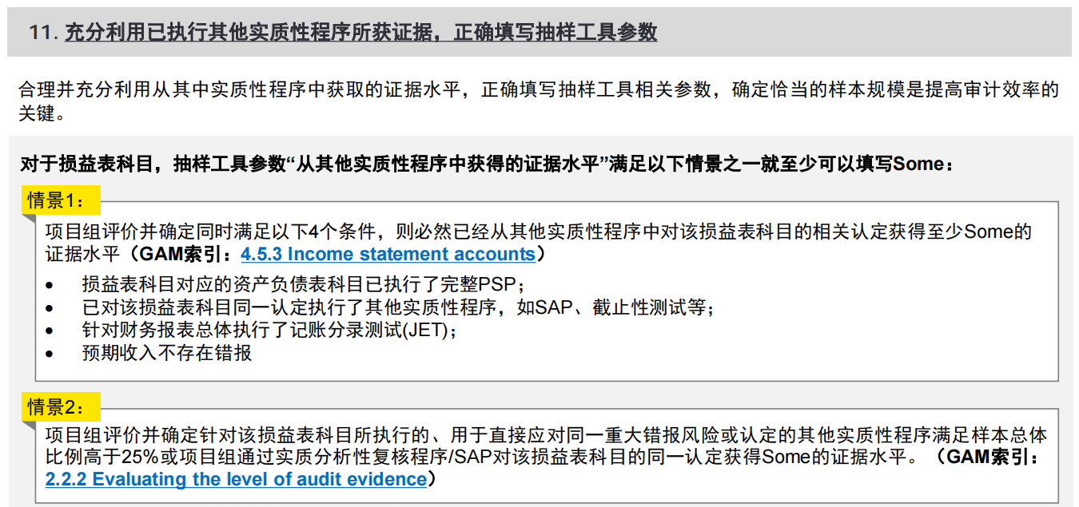 抽样策略： ●主要审计问题为多计： 因为完整性认定的应对程序主要是search for，而TOD程序主要是应对发生和计量认定。 （该选项对样本量计算结果无影响。） ●问题3：根据GAM的规定，选择“是”的条件如下： ①我们对资产负债表账户执行了相关的主要实质性程序，并确定此类主要实质性程序与正在测试的损益表账户相关 ②已执行处理利润表账户的相同认定的其他实质性审计程序（例如实质分析性复核程序、截止程序），并已对整个财务报表执行记账分录测试。 ③在计划代表性抽样程序之前，我们已确立了预期无错误的依据 当满足上述条件时，表明我们已获得审计证据证明利润表账户的重大错报风险已降低。因此，一旦总体超过可容忍误差的40倍，我们就限制利润表测试的样本量。 当上述任一条件不满足时，由于样本量的限制，此时不再适合使用利润表账户审计风险表。但我们仍然可以使用样本量不受限制的审计风险表来确定样本规模，即使用资产负债表审计风险表来确定样本量（这种方法对样本量没有限制）。 当我们符合使用利润表账户审计风险表的条件时（即问题3选择“是”），我们预计在对利润表账户进行代表性抽样之前，已获得至少一些证据水平（即问题4至少选择“一些”）。 当这些程序的组合不能提供至少一些证据水平时，这表明尚未满足使用利润表账户审计风险表的条件，因此我们不能限制代表性样本量。在这种情况下，我们可以如上所示，使用资产负债表审计风险表。 关于预审时，问题3-适用TE 40倍限制条件选择了“是”和问题4从其他程序获取的证据水平参数选择了“some”,但年审时经评估需分别选择"否/little", document话术参考，索引至<VC&VD.01.2 TOD 抽样工具输出-剩余期间>进阶实操提示-01 ●问题4：从其他审计程序中获得的保证水平： 费用的抽样属于在为损益表(PL)科目确定代表性样本规模 取自质胜之道2024/12/18发布的《年终审计提醒》： | 抽样策略： 1、预期样本总体存在错报时，仍使用Skywind抽样工具进行抽样； 2、问题3“满足特定条件“错误的选择了“是”； 3、问题4“从其他实质性程序中所获证据水平”错误的选择了“some"及以上的证据水平； 4、错误使用MUS抽样。
1 | 是否为双重目的测试 |  |  |  | 否
2 | 主要审计问题是否为多计 |  |  |  | 是
3 | 我们已选择我们正在测试利润表账户。若样本总体超过TE的40倍，我们可以限制样本量，前提是满足特定条件。我们是否执行了以下程序？ 我们已对被测试利润表账户相关的资产负债表账户执行相关PSP。 我们已对利润表的同一认定执行其他实质性审计程序（例如，实质分析性复核程序、截止测试），并对财务报表整体执行了记账分录测试。 |  |  |  | 否
4 | 选择从对此重大账户和认定执行的其他审计程序包括实质分析性复核程序、通过重新执行和详细测试来测试整个总体中获得的保证水平，包括对相关资产负债表账户执行的相关主要实质性程序 (PSP): |  |  |  | 几乎没有
5 | 总体与会计记录进行核对
 | 总金额： |  |  |  | 3,229,376.78
 | 剔除项金额： |  |  |  | -1,093,226.37
 | 样本池总金额： |  |  |  | 4,322,603.15
 | 会计记录的重大账户余额或活动： |  |  |  | 4,322,603.15
 | 差额： |  |  |  | 0.00
6 | 确认总体包含具有类似特征的项 |  |  |  | 是，总体包含的项都具有类似特征
7 | 请说明是什么构成了错报 |  |  |  | 所选项的已审计价值与账面价值不同，或者客户无法提供审计证据
8 | 您预期总体中会有错报吗 |  |  |  | 否
 | 原因 |  |  |  | 我们通过UTB,ELC以及相关流程的控制测试未识别到存在重大错报风险
9 | 请选择一种抽样方法 |  |  |  | 随机抽样 (Random)
10 | 这是否是我们为此重大账户执行的唯一的实质性程序？ |  |  |  | 否
11 |  |  |  |  | 当前代表性样本抽样结果为3，小于5，根据GAM要求，对于采用复杂抽样方法进行的审计，当损益表科目从其他实质性程序获取不是具有说服力的，无论CRA如何，都需要对至少5个代表性样本进行测试。

随机抽样样本量计算

使用的审计风险表 （ART） |  |  |  |  | 审计风险表（复杂方法)
基准样本量 |  |  |  |  | 5.49
代表性样本量（ART）因子 |  |  |  |  | 0.49
错误导致的样本调整因素 |  |  |  |  | 1
代表性样本量 |  |  |  |  | 5
代表性样本与关键项数量合计 |  |  |  |  | 5
生成下一连续系列的种子 |  |  |  |  | 5768
系统已从此序列中选择了随机抽样 ID |  |  |  |  | 1-700

抽样结论汇总

关键项数量 |  |  |  |  | 0
代表性样本量 |  |  |  |  | 5
代表性样本与关键项数量合计 |  |  |  |  | 5
样本选择方法 |  |  |  |  | 随机抽样 (Random)

已选取样本

样本
源样本# | 抽样ID | 样本类型 | month | 日期 | 凭证号 | 摘要 | 科目代码 | 科目 | 科目名称 | 净额 | 序号

1 | 128 | 代表性样本 | 4 | 4/21/25 | 4-记-26 | 牛誉翠报北京业务代表孙小虎在2025.3.20从北京（14:28）到唐山上二级车京Q56EQ2车车费107元 | 6601.17 | 销售费用 | 差旅费 | 147.26 | 128
2 | 242 | 代表性样本 | 6 | 6/2/25 | 6-记-64 | 冲销借款北京办2025年3月3台车辆加油卡充值 | 6601.18 | 销售费用 | 车辆使用费 | 10,474.10 | 242
3 | 286 | 代表性样本 | 7 | 7/14/25 | 7-记-34 | 韩轶哲报2025.7.3支付2025.06月石家庄办事处促销物料费用） | 6601.15 | 销售费用 | 广告宣传费 | 1,144.00 | 286
4 | 507 | 代表性样本 | 11 | 11/20/25 | 11-记-43 | 冲销借款2025.11.10北京市区车京P788J6购买2025.12.6-2026.12.5车辆保险费4481.61元 | 6601.18 | 销售费用 | 车辆使用费 | 7,730.34 | 507
5 | 770 | 代表性样本 | 3 | 3/30/25 | 04-付款凭证-7 | 宋昭震经办众城专利费 | 660299 | 管理费用 | 管理费用\其他 | 1,200.00 | 770 | 基础操作指引-【05】 | 进阶实操提示-【05】 | 易错点-【05】
 |  |  |  |  |  |  |  |  |  |  |  | 样本选取结果： 按照抽样结果，在<VC&VD.01.2 TOD 年审>中执行测试。 | 无。 | 样本选取结果： 1、在<VC&VD.01.2 TOD 年审>进行测试的样本与抽样结果不一致。
R1 | 178 | 替换样本 | 5 | 5/12/25 | 5-记-49 | 牛誉翠报北京二级车在2025.4.4-4.17到二级出差差旅费 出差人 时金平 王晨雨 | 6601.17 | 销售费用 | 差旅费 | 7,189.68 | 178
R2 | 194 | 替换样本 | 5 | 5/19/25 | 5-记-54 | 韩轶哲报2025.5.9报销石家庄办事处4月广促销物料制作费用1093元 | 6601.15 | 销售费用 | 广告宣传费 | 2,186.00 | 194
R3 | 376 | 替换样本 | 9 | 9/27/25 | 9-记-40 | 牛誉翠报时金平在2025.9.14-2025.9.26在北京市区出差过路费30、误餐费538、合计568 | 6601.17 | 销售费用 | 差旅费 | 807.00 | 376
R4 | 553 | 替换样本 | 12 | 12/29/25 | 12-记-103 | 预提费用-2025.10月石家庄办事处油卡第一次充值，分配明细详见附件。 | 6601.18 | 销售费用 | 车辆使用费 | 16,000.00 | 553
R5 | 830 | 替换样本 | 3 | 3/23/25 | 03-转账凭证-65 | 进项税额转出 | 660224 | 管理费用 | 管理费用\物业管理费 | 40.71 | 830

VC&VD.01.2 TOD 预审+剩余期间
注意：除样本在预审与剩余期间分配外，其他相关操作请参考<VC&VD.01.2 TOD 年审>，此处不再重复介绍。
 | 该底稿适用项目组将TOD样本在年审预审中进行分配，并分别在预审和年审中执行TOD。
 | 目标
 | 通过在全年费用交易中选取关键项（key item）和代表性样本进行细节测试，确保对费用交易在本年度内准确记录并正确分类。
 | 非同一重大交易类别且不具有类似特征(如不同CRA)的费用类型，应当分别进行TOD测试。
 |  |  |  |  |  |  |  |  |  |  |  |  |  |  |  |  |  | 基础操作指引-【01】 | 进阶实操提示-【01】 | 易错点-【01】
 |  |  |  |  |  |  |  |  |  |  |  |  |  |  |  |  |  | 抽样策略： 1、预审和年审分别使用抽样工具抽样时，抽样策略中“样本总体”和“剔除项”金额的填列方式： 1）预审时，在1.1的F列link抽样科目BKD中的合计金额、在1.2的G列link对应科目BKD中二级明细的金额，因年审时需要将BKD中的预审金额更新为整个期间的金额，故应在年审时断开上述“预审期间”列与BKD的link； 2）年审时，在1.1 的G列建立公式“=对应科目BKD中的合计金额-F列预审期间的金额”、在1.2 H列建立公式“=对应科目BKD中二级明细金额-G列预审期间的金额”。 2、预审期间的“负值”金额和“扣除剔除项后样本总体金额”应与<VC&VD.01.2 TOD 抽样工具输出-预审>的剔除负值金额、抽样总体金额核对一致；剩余期间的“负值”金额和“扣除剔除项后样本总体金额”应与<VC&VD.01.2 TOD 抽样工具输出-剩余期间>的剔除负值金额、抽样总体金额核对一致。 提示：以下2种场景下，建议预审期间只抽Key item进行测试，无需使用抽样工具抽代表性样本进行测试，年审期间使用抽样工具一次抽取所有的key item和代表性样本进行测试： 场景一：CRA为最低 场景二：剔除key item后剩余的样本总体小于2倍TE 另外，对于剔除key item后剩余的样本总体大于2倍TE且小于5倍TE的场景，需与项目组沟通确定是否可以在预审期间只抽Key item进行测试、不使用抽样工具抽代表性样本进行测试 | 抽样策略： | 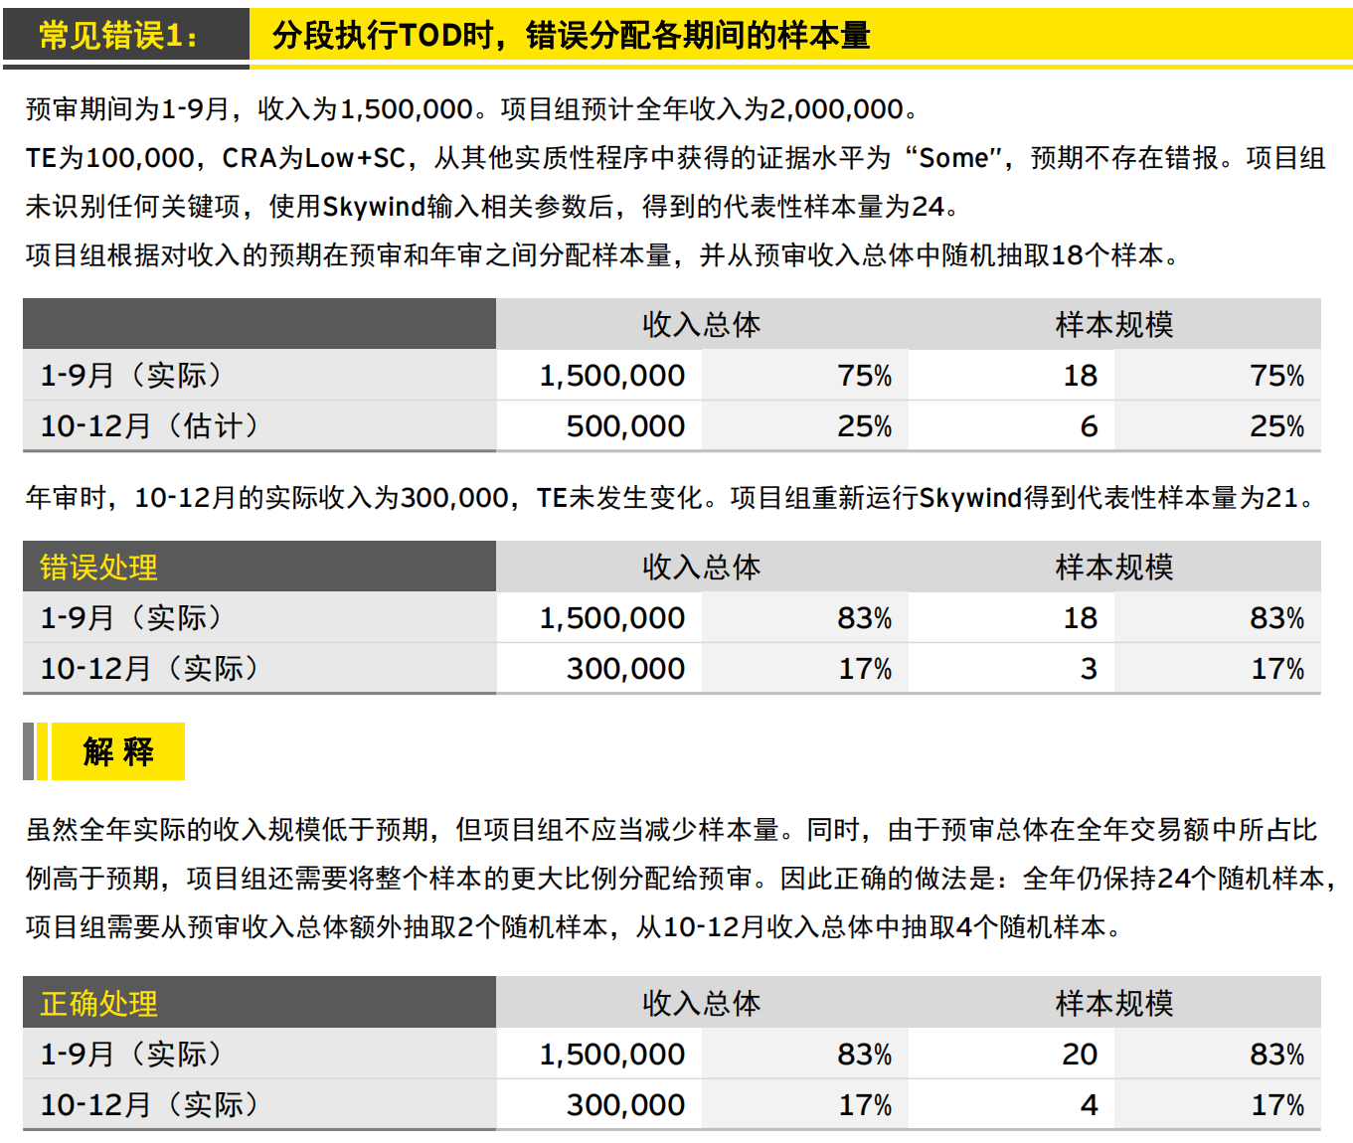 抽样策略： 1、使用Skywind抽样工具在中期和年审之间分配样本时错误的选用了MUS抽样方法； 2、对剩余期间补充抽样时，应在预审抽样记录的基础上进行，否则skywind生成抽样结果时，无法将剩余期间补充抽样和预审抽样合并输出。 3、分段执行TOD时，错误分配各期间的样本量（2025年2月20日质胜之道发布过【底稿常见错误提示-方法论篇】里的”常见错误1： 分段执行TOD时，错误分配各期间的样本量“）
 | 抽样策略 |  |  |  |  |  |  |  |  |  |  |  |  |  |  |  |  |  | 1、在预审和年审分配TOD测试样本是为了审计效率考虑，将一部分审计工作放到预审来做。这样做可以平衡预审与年审之间的工作量，有利于及早发现重大会计与审计问题，及时调整审计策略，也使得项目组和被审计单位有更为充足的时间解决问题。 2、只有在使用Random（随机抽样方法）进行抽样时，我们可以使用Skywind抽样工具在中期和年审之间分配样本。 如计划使用MUS抽样方法,由于抽样方式必须是 full population 的原因，只能在年末一次完成，不能在预审和年审之间拆分样本。 3、问题：如果执行IPO审计，如已在630审计时对费用进行了详细测试，930审计时能否将630作为预审抽样，将930作为剩余期间抽样？如果需要发表审计意见的期间是1-9月，且1-6月已经使用安永抽样工具使用随机抽样方法进行了抽样测试；930审计时可以将1-9月作为完整的期间重新计算代表性样本数量，并按照上面3的描述，使用skywind重新计算1-9月整个期间的代表性样本数量，并将代表性样本在1-6月和7-9月之间分配。
 | 1 | 确定样本总体和完整性测试
 |  |  |  | AA | BB | CC=AA+BB
 | 1.1 | 总体名称 | 数据来源 X-ref | 预审期间（如1-9月份） | 剩余期间（如10-12月份) | 合计
 |  | 销售费用 | VC.00销售费用BKD | 4,317,866.61 | 1,491,583.50 | 5,809,450.11
 |  | 管理费用 | VD.00管理费用BKD | 5,869,257.80 | 1,972,736.32 | 7,841,994.12
 |  | 总体金额 |  | 10,187,124.41 | 3,464,319.82 | 13,651,444.23
 |  |  |  | Rx | Rx

 |  |  |  |  | AA | BB | CC=AA+BB
 | 1.2 | 剔除 | 数据来源 X-ref | 执行审计工作底稿X-ref | 预审期间（如1-9月份） | 剩余期间（如10-12月份) | 合计
 |  | a. 在其他底稿中已执行程序项：（以下可由项目组自定义）
 |  | 固定资产折旧费 | VC.00 销售费用BKD | K.03.1 折旧测试 | 207,524.00 | 74,868.00 | 282,392.00
 |  | 固定资产折旧费 | VD.00 管理费用BKD | K.03.1 折旧测试 | 1,091,108.16 | 347,101.02 | 1,438,209.18
 |  | 无形资产摊销费 | VD.00 管理费用BKD | L1.01.1 BKD | 187,238.91 | 62,028.39 | 249,267.30
 |  | 工资薪酬 | VC.00 销售费用BKD | VB01.1工资SAP/VB.02雇主成本SAP | 2,301,885.77 | 772,350.14 | 3,074,235.91
 |  | 工资薪酬 | VD.00 管理费用BKD | VB01.1工资SAP/VB.02雇主成本SAP | 2,596,627.67 | 1,048,694.16 | 3,645,321.83
 |  | 租赁费 | VC.00 销售费用BKD | LR.04 租赁费 | 200,619.03 | 66,766.74 | 267,385.77
 |  | 服务费 | VC.00 销售费用BKD 表2 | VC.00 表2 | 849,056.60 | 283,018.86 | 1,132,075.46
 |  | 中介机构费\法律服务费 | VD.00 管理费用BKD | VD.01.3复核法律费用 | 233,180.00 | 100,000.00 | 333,180.00
 |  | b. 负值（包括预提冲销产生的负值） | VC&VD.01.2 TOD 抽样工具输出-年审 | 对于负值我们执行的审计工作详见以下表2 | -983,656.66 | -109,569.71 | (1,093,226.37)

 |  | 剔除样本合计 |  |  | 6,683,583.48 | 2,645,257.60 | 9,328,841.08
 |  |  |  |  | Rx | Rx | Rx
 |  | 扣除剔除项后样本总体金额： |  |  | 3,503,540.93 | 819,062.22 | 4,322,603.15

 |  |  | AA | BB | CC | DD | EE=AA+CC | FF=BB+DD
 | 2 | 确定关键项（key item） | 预审期间（如1-9月份） |  | 剩余期间（如10-12月份） |  | 合计
 |  |  | 数量 | 金额 | 数量 | 金额 | 数量 | 金额
 |  | 单笔发生额大于测试阈值 | - | - | - | - | - | -

 |  | 合计 | - | - | - | - | - | -
 |  |  | Rx | Rx | Rx | Rx | Rx | Rx

 | 3 | 使用安永抽样工具对扣除关键项后的剩余样本总体抽取代表性样本
 |  |  | 预审期间（如1-9月份） | 剩余期间（如10-12月份) | 合计
 |  | 扣除剔除项和关键项后剩余样本总体： | 3,503,540.93 | 819,062.22 | 4,322,603.15

 | 4 | 请项目组在以下填写年审预审分配代表性样本的策略：
 |  | 由于交易在整个期间均匀发生，能以相似的方式分配样本，我们使用skywind智能抽样工具抽样，共抽出5个代表性样本，skywind智能抽样工具计算出在中期（1-9月）抽取4个代表性样本，剩余期间（10-12月）抽取1个代表性样本。

表1 | 我们对抽出的关键项和代表性样本执行以下程序：
 | 安永属性测试说明：获取相关支持性文件（如采购订单、发票、交货单、供应商合同、供应商借项通知单、结算单），检查了日记账分录，并得出结论：所记录的费用为：
 | A | 金额与支持性文件核对一致。
 | B | 记录在恰当的期间。
 | C | 分类恰当（即，金额被记录至适当的账户，并包含在恰当的利润表项目中），这是基于费用的性质以及我们对该实体会计政策的理解。

表1.1 | 我们对抽出的样本执行以下程序：预审阶段

 |  |  |  |  |  |  |  |  |  |  |  |  |  | EY Works
 | 抽样ID | 样本类型 | 凭证日期 | 凭证号 | 凭证摘要 | 科目编码 | 科目名称 | 凭证金额 | 供应商/分包商名称 | 获得的支持性证据的名称及编号 | 获得的交易凭据日期（费用实际发生日期） | 获得的交易凭据金额（费用实际发生金额） | 支持性证据金额与凭证金额之间的差异 | A | B | C | 如有异常，请解释
 | 175 | 代表性样本 | 2025-05-12 | 5-记-49 | 牛誉翠报北京二级车在2025.04.04-2025.04.25出差差旅费用报销，出差人：孙小虎 张丹峰（2025.4.4） | 6601.17 | 销售费用\差旅费 | 60.00 | N/A | 出差申请单、费用审批单、行程单、发票（0056321） | 2025-04-04至2025-04-25 | 60.00 | - | Y | Y | Y | N/A
 | 250 | 代表性样本 | 2025-06-30 | 6-记-108 | 预提费用- | 6601.18 | 销售费用\车辆使用费 | 3,339.20 | XXXX公司 | 费用审批单、充值明细、发票（编号0021005） | 2025-06-30 | 3,339.20 | - | Y | Y | Y | N/A
 | 415 | 代表性样本 | 2025-02-21 | 02-付款凭证-40 | 支付兴业短信精灵款（1.18） | 66020299 | 管理费用\管理费用\办公费\其他 | 15.45 | XXXX公司 | 合同、费用审批单、结算明细、发票(0021189) | 2025-01-18 | 15.45 | - | Y | Y | Y | N/A
 | 480 | 代表性样本 | 2025-06-01 | 06-付款凭证-6 | 王成华报销差旅费 | 660211 | 管理费用\管理费用\业务招待费 | 522.00 | N/A | 费用审批单、行程单、发票（编号0051345） | 2020-05-23 | 522.00 | - | Y | Y | Y | N/A

 | 异常解释：(如以上有"N",则需详细解释异常情况并且记录如何解决，包括记录执行的额外的实质性程序）
 | 未见异常

表1.2 | 我们对抽出的样本执行以下程序：年审阶段

 |  |  |  |  |  |  |  |  |  |  |  |  |  | EY Works
 | 抽样ID | 样本类型 | 凭证日期 | 凭证号 | 凭证摘要 | 科目编码 | 科目名称 | 凭证金额 | 供应商/分包商名称 | 获得的支持性证据的名称及编号 | 获得的交易凭据日期（费用实际发生日期） | 获得的交易凭据金额（费用实际发生金额） | 支持性证据金额与凭证金额之间的差异 | A | B | C | 如有异常，请解释
 | 221 | 代表性样本 | 2025-12-07 | 12-付款凭证-21 | 薛峰报销济宁远帆信息科技有限公司货款 | 66020201 | 管理费用\管理费用\办公费\办公用品 | 6,390.00 | XXXX公司 | 合同、费用审批单、交货单、发票(0051189) | 2025-12-03 | 6,390.00 | 0.00 | Y | Y | Y | N/A

 | 异常解释：(如以上有"N",则需详细解释异常情况并且记录如何解决，包括记录执行的额外的实质性程序）
 | 未见异常

表2 | 我们根据剔除负值项金额是否重大(如绝对值是否超过TT）、性质是否特殊，判断是否需要对负值项使用安永抽样工具执行抽样检查，我们将执行的工作记录以下：

a | 我们对负值性质及金额是否重大进行分析记录在以下：注：如果负数中属于冲销预提费用产生的金额建议查看小灯泡获取指引。
 | 按照负值性质分类：
 |  | 金额 | 是否抽样进行进一步工作
 | 冲销预提费用 | -338,196.41 | 否
 | 其他性质 | -755,029.96 | b.2
 | 合计 | -1,093,226.37
 |  | -

b.1 | 如决定对负值进行抽样，则将抽样策略记录在以下：
 | 经查看负值JE，发现XYZ公司的负值主要为账务调整及冲销预提费用所产生。因冲销预提费用产生负值的绝对值小于TE且无单项金额大于TT的项，不进一步对冲销预提费用执行检查程序。但其他性质的费用（账务调整）有一笔重大账务调整，我们对其进一步执行检查程序，检查情况详见b.2

b.2 | 我们对抽取的样本执行以下工作：
 | 安永属性测试说明：
 | D | 负值产生的原因是否合理。
 | E | 负值入账的期间是否合理。
 | F | 负值金额是否正确。

 | 凭证号 | 凭证日期 | 凭证摘要 | 科目编码 | 科目名称 | 金额 | 获得支持性证据的名称及编号 | 负值产生的原因 |  | EY Works
 |  |  |  |  |  |  |  |  | D | E | F
 | 07-转账凭证-41 | 2025/7/31 | 查7转37#凭证，科目误，调整 | 660227 | 管理费用\低值易耗品摊销 | (718,610.20) | 调整说明、原记账凭证及其附件低值易耗品分配清单、出库单（CK2023072600156) | 2025年7月分配低值易耗品时部门选择有误将应计入制造费用的低值易耗品误计入管理费用，月底予以了更正 | Y | Y | Y

 | 未见异常

